徐良斌
徐良斌2026年4月份短驳提成 备用金3000
日期 | 车牌 | 司机 | 路线 | 过磅费 | 提柜费 | 过夜费 | 越南超时费 | 越南收钥匙 | 停车费 | 新岗 | 打车 | 淋水 | 解篷布 | 高速费 | 盖章 | 备注 | 备注明细 | 支出费用 | 提成 | 图片 | 日期/客户
2026-04-01 | 桂A3K79S | 徐良斌 | 国贸—新清—北投 |  |  |  |  |  |  |  |  |  |  |  | 10 |  |  | 10 | 120 | 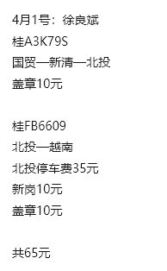
 | 桂FB6609 | 徐良斌 | 北投—越南 |  |  |  |  |  | 35 | 10 |  |  |  |  | 10 |  |  | 55 | 60
2026-04-02 | 桂FB3326 | 徐良斌 | 桂福—宏源—北投 | 12 |  |  |  |  | 35 |  |  |  |  |  |  |  |  | 47 |  | 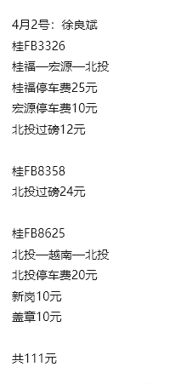
 | 桂FB8358 | 徐良斌 | 北投 | 24 |  |  |  |  |  |  |  |  |  |  |  |  |  | 24
 | 桂FB8625 | 徐良斌 | 北投—越南—北投 |  |  |  |  |  | 20 | 10 |  |  |  |  | 10 |  |  | 40 | 120
2026-04-03 | 桂FB3325 | 徐良斌 | 北投—越南 |  |  |  |  |  | 140 | 10 |  |  |  |  | 10 |  |  | 160 | 60 | 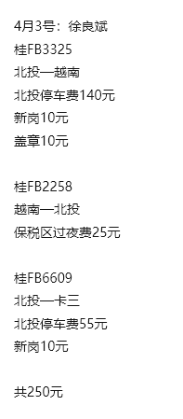
 | 桂FB2258 | 徐良斌 | 越南—北投 |  |  | 25 |  |  |  |  |  |  |  |  |  |  |  | 25 | 60
 | 桂FB6609 | 徐良斌 | 北投—卡三 |  |  |  |  |  | 55 | 10 |  |  |  |  |  |  |  | 65
2026-04-07 | 桂FB6209 | 徐良斌 | 北投—越南—北投 | 17 |  |  |  |  | 105 | 10 |  |  |  |  | 10 |  |  | 142 | 120 | 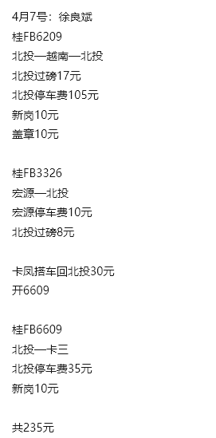
 | 桂FB3326 | 徐良斌 | 宏源—北投 | 8 |  |  |  |  | 10 |  |  |  |  |  |  |  |  | 18
 | 桂FB6609 | 徐良斌 | 北投—卡三 |  |  |  |  |  | 35 | 10 | 30 |  |  |  |  |  |  | 75
2026-04-08 | 桂FB0967 | 徐良斌 | 桂福—北投 |  |  |  |  |  | 50 |  |  |  |  |  |  |  |  | 50 |  | 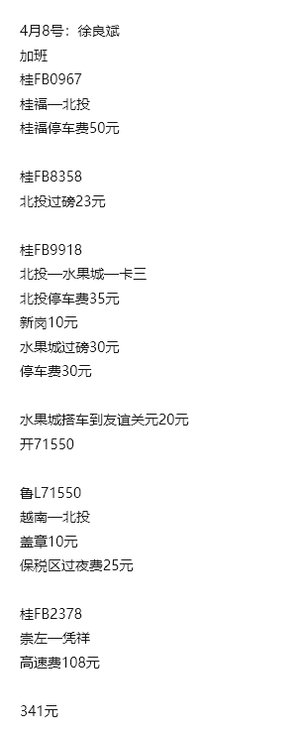
 | 桂FB8358 | 徐良斌 | 北投 | 23 |  |  |  |  |  |  |  |  |  |  |  |  |  | 23
 | 桂FB9918 | 徐良斌 | 北投—水果城—卡三 | 30 |  |  |  |  | 65 | 10 |  |  |  |  |  |  |  | 105
 | 鲁L71550 | 徐良斌 | 越南—北投 |  |  | 25 |  |  |  |  | 20 |  |  |  | 10 |  | 打车20（水果城-友谊关） | 55 | 60
 | 桂FB2378 | 徐良斌 | 崇左—凭祥 |  |  |  |  |  |  |  |  |  |  | 108 |  |  | 高速费108（崇左-凭祥） | 108
2026-04-09 | 桂FB9918 | 徐良斌 | 卡三—越南 |  |  |  |  |  |  |  |  |  |  |  | 10 |  |  | 10 | 60 | 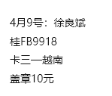
2026-04-10 | 桂FB9918 | 徐良斌 | 越南—北投 |  |  | 25 |  |  |  |  |  |  |  |  | 10 |  |  | 35 | 60 | 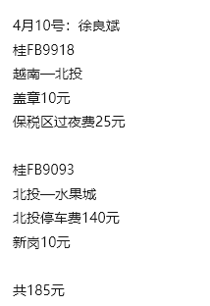
 | 桂FB9093 | 徐良斌 | 北投—水果城 |  |  |  |  |  | 140 | 10 |  |  |  |  |  |  |  | 150
2026-04-11 | 桂FB3036 | 徐良斌 | 北投—越南—北投 | 19 |  |  |  |  | 105 | 10 |  |  |  |  | 10 |  |  | 144 | 120 | 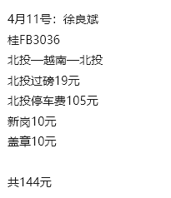
2026-04-13 | 桂FB3036 | 徐良斌 | 北投—南向—北投 | 23 |  |  |  |  | 70 |  |  |  |  |  |  |  |  | 93 |  | 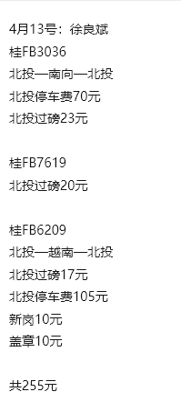
 | 桂FB7619 | 徐良斌 | 北投 | 20 |  |  |  |  |  |  |  |  |  |  |  |  |  | 20
 | 桂FB6209 | 徐良斌 | 北投—越南—北投 | 17 |  |  |  |  | 105 | 10 |  |  |  |  | 10 |  |  | 142 | 120
 |  | 徐良斌 |  |  |  |  |  |  |  |  |  |  |  |  |  |  |  | 0
 |  | 徐良斌 |  |  |  |  |  |  |  |  |  |  |  |  |  |  |  | 0
 |  | 徐良斌 |  |  |  |  |  |  |  |  |  |  |  |  |  |  |  | 0
 |  | 徐良斌 |  |  |  |  |  |  |  |  |  |  |  |  |  |  |  | 0
 |  | 徐良斌 |  |  |  |  |  |  |  |  |  |  |  |  |  |  |  | 0
 |  | 徐良斌 |  |  |  |  |  |  |  |  |  |  |  |  |  |  |  | 0
 |  | 徐良斌 |  |  |  |  |  |  |  |  |  |  |  |  |  |  |  | 0
 |  | 徐良斌 |  |  |  |  |  |  |  |  |  |  |  |  |  |  |  | 0
 |  | 徐良斌 |  |  |  |  |  |  |  |  |  |  |  |  |  |  |  | 0
 |  | 徐良斌 |  |  |  |  |  |  |  |  |  |  |  |  |  |  |  | 0
 |  | 徐良斌 |  |  |  |  |  |  |  |  |  |  |  |  |  |  |  | 0
 |  | 徐良斌 |  |  |  |  |  |  |  |  |  |  |  |  |  |  |  | 0
 |  | 徐良斌 |  |  |  |  |  |  |  |  |  |  |  |  |  |  |  | 0
 |  | 徐良斌 |  |  |  |  |  |  |  |  |  |  |  |  |  |  |  | 0
 |  | 徐良斌 |  |  |  |  |  |  |  |  |  |  |  |  |  |  |  | 0
 |  | 徐良斌 |  |  |  |  |  |  |  |  |  |  |  |  |  |  |  | 0
 |  | 徐良斌 |  |  |  |  |  |  |  |  |  |  |  |  |  |  |  | 0
 |  | 徐良斌 |  |  |  |  |  |  |  |  |  |  |  |  |  |  |  | 0
 |  | 徐良斌 |  |  |  |  |  |  |  |  |  |  |  |  |  |  |  | 0
 |  | 徐良斌 |  |  |  |  |  |  |  |  |  |  |  |  |  |  |  | 0
 |  | 徐良斌 |  |  |  |  |  |  |  |  |  |  |  |  |  |  |  | 0
 |  | 徐良斌 |  |  |  |  |  |  |  |  |  |  |  |  |  |  |  | 0
 |  | 徐良斌 |  |  |  |  |  |  |  |  |  |  |  |  |  |  |  | 0
 |  | 徐良斌 |  |  |  |  |  |  |  |  |  |  |  |  |  |  |  | 0
 |  | 徐良斌 |  |  |  |  |  |  |  |  |  |  |  |  |  |  |  | 0
 |  | 徐良斌 |  |  |  |  |  |  |  |  |  |  |  |  |  |  |  | 0
 |  | 徐良斌 |  |  |  |  |  |  |  |  |  |  |  |  |  |  |  | 0
 |  | 徐良斌 |  |  |  |  |  |  |  |  |  |  |  |  |  |  |  | 0
 |  | 徐良斌 |  |  |  |  |  |  |  |  |  |  |  |  |  |  |  | 0
 |  | 徐良斌 |  |  |  |  |  |  |  |  |  |  |  |  |  |  |  | 0
 |  | 徐良斌 |  |  |  |  |  |  |  |  |  |  |  |  |  |  |  | 0
 |  | 徐良斌 |  |  |  |  |  |  |  |  |  |  |  |  |  |  |  | 0
 |  | 徐良斌 |  |  |  |  |  |  |  |  |  |  |  |  |  |  |  | 0
 |  | 徐良斌 |  |  |  |  |  |  |  |  |  |  |  |  |  |  |  | 0
 |  | 徐良斌 |  |  |  |  |  |  |  |  |  |  |  |  |  |  |  | 0
 |  | 徐良斌 |  |  |  |  |  |  |  |  |  |  |  |  |  |  |  | 0
 |  | 徐良斌 |  |  |  |  |  |  |  |  |  |  |  |  |  |  |  | 0
 |  | 徐良斌 |  |  |  |  |  |  |  |  |  |  |  |  |  |  |  | 0
 |  | 徐良斌 |  |  |  |  |  |  |  |  |  |  |  |  |  |  |  | 0
 |  | 徐良斌 |  |  |  |  |  |  |  |  |  |  |  |  |  |  |  | 0
 |  | 徐良斌 |  |  |  |  |  |  |  |  |  |  |  |  |  |  |  | 0
 |  | 徐良斌 |  |  |  |  |  |  |  |  |  |  |  |  |  |  |  | 0
 |  | 徐良斌 |  |  |  |  |  |  |  |  |  |  |  |  |  |  |  | 0
 |  | 徐良斌 |  |  |  |  |  |  |  |  |  |  |  |  |  |  |  | 0
 |  | 徐良斌 |  |  |  |  |  |  |  |  |  |  |  |  |  |  |  | 0
 |  | 徐良斌 |  |  |  |  |  |  |  |  |  |  |  |  |  |  |  | 0
 |  | 徐良斌 |  |  |  |  |  |  |  |  |  |  |  |  |  |  |  | 0
 |  | 徐良斌 |  |  |  |  |  |  |  |  |  |  |  |  |  |  |  | 0
 |  |  |  |  |  |  |  |  |  |  |  |  |  |  |  |  |  | 1596 | 960

 |  |  |  |  |  |  |  |  |  |  |  |  |  |  | 4/2备用金 | 1000 |  | 余 | 1404
 |  |  |  |  |  |  |  |  |  |  |  |  |  |  | 4/8备用金 | 1000
 |  |  |  |  |  |  |  |  |  |  |  |  |  |  | 4/14备用金 | 1000

陆贻祥
陆贻祥2026年4月份短驳提成 备用金4000
日期 | 车牌 | 司机 | 路线 | 过磅费 | 提柜费 | 过夜费 | 越南超时费 | 越南收钥匙 | 停车费 | 新岗 | 打车 | 淋水 | 解篷布 | 高速费 | 盖章 | 备注 | 备注明细 | 支出费用 | 提成 | 图片 |  | 日期/客户
2026-04-01 | 桂FB2152 | 陆贻祥 | 北投—越南—北投 | 17 |  |  |  |  | 55 | 10 |  |  |  |  | 10 |  |  | 92 | 120 | 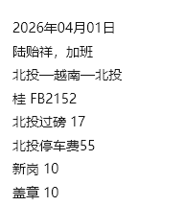 | 加班
2026-04-02 | 桂FB8625 | 陆贻祥 | 北投 | 18 |  |  |  |  |  |  |  |  |  |  |  |  |  | 18 |  | 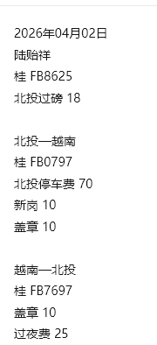
 | 桂FB0797 | 陆贻祥 | 北投—越南 |  |  |  |  |  | 70 | 10 |  |  |  |  | 10 |  |  | 90 | 60
 | 桂FB7697 | 陆贻祥 | 越南—北投 |  |  | 25 |  |  |  |  |  |  |  |  | 10 |  |  | 35 | 60
2026-04-03 | 桂FB6209 | 陆贻祥 | 北投 | 17 |  |  |  |  |  |  |  |  |  |  |  |  |  | 17 |  | 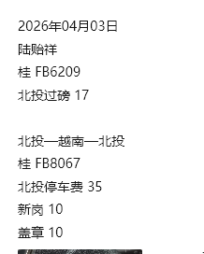
 | 桂FB8067 | 陆贻祥 | 北投—越南—北投 |  |  |  |  |  | 35 | 10 |  |  |  |  | 10 |  |  | 55 | 120
2026-04-04 | 桂FB6657 | 陆贻祥 | 桂福—北投 | 19 |  |  |  |  | 50 |  |  |  |  |  |  |  |  | 69 |  | 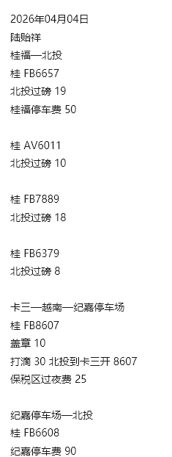
 | 桂AV6011 | 陆贻祥 | 北投 | 10 |  |  |  |  |  |  |  |  |  |  |  |  |  | 10
 | 桂FB7889 | 陆贻祥 | 北投 | 18 |  |  |  |  |  |  |  |  |  |  |  |  |  | 18
 | 桂FB6379 | 陆贻祥 | 北投 | 18 |  |  |  |  |  |  |  |  |  |  |  |  |  | 18
 | 桂FB8607 | 陆贻祥 | 卡三—越南—纪嘉停车场 |  |  | 25 |  |  |  |  | 30 |  |  |  | 10 |  |  | 65 | 120
 | 桂FB6608 | 陆贻祥 | 纪嘉停车场—北投 |  |  |  |  |  | 90 |  |  |  |  |  |  |  |  | 90
2026-04-05 | 桂FB3325 | 陆贻祥 | 北投 | 8 |  |  |  |  |  |  |  |  |  |  |  |  |  | 8 |  | 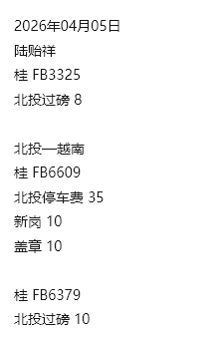
 | 桂FB6609 | 陆贻祥 | 北投—越南 |  |  |  |  |  | 35 | 10 |  |  |  |  | 10 |  |  | 55 | 60
 | 桂FB6379 | 陆贻祥 | 北投 | 10 |  |  |  |  |  |  |  |  |  |  |  |  |  | 10
2026-04-06 | 桂FB0979 | 陆贻祥 | 北投 | 11 |  |  |  |  |  |  |  |  |  |  |  |  |  | 11 |  | 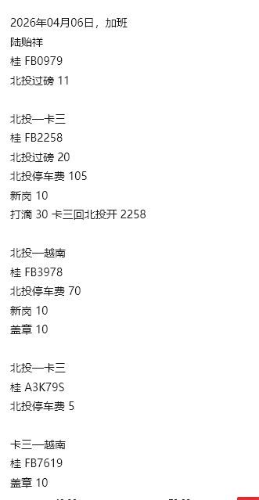 | 加班
 | 桂FB2258 | 陆贻祥 | 北投—卡三 | 20 |  |  |  |  | 105 | 10 | 30 |  |  |  |  |  | 打车30（卡三-北投） | 165
 | 桂FB3978 | 陆贻祥 | 北投—越南 |  |  |  |  |  | 70 | 10 |  |  |  |  | 10 |  |  | 90 | 60
 | 桂A3K79S | 陆贻祥 | 北投—卡三 |  |  |  |  |  | 5 |  |  |  |  |  |  |  |  | 5
 | 桂FB7619 | 陆贻祥 | 卡三—越南 |  |  |  |  |  |  |  |  |  |  |  | 10 |  |  | 10 | 60
2026-04-07 | 桂FB2258 | 陆贻祥 | 卡三—越南 |  |  |  |  |  |  |  |  |  |  |  | 10 |  |  | 10 | 60 | 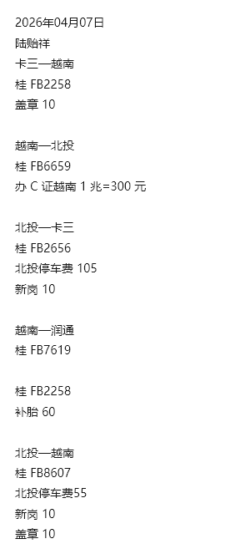
 | 桂FB6659 | 陆贻祥 | 越南—北投 |  |  |  |  |  |  |  |  |  |  |  |  | 300 | 办C证越南1兆=300 元 | 300 | 60
 | 桂FB2656 | 陆贻祥 | 北投—卡三 |  |  |  |  |  | 105 | 10 |  |  |  |  |  |  |  | 115
 | 桂FB7619 | 陆贻祥 | 越南—润通 |  |  |  |  |  |  |  |  |  |  |  |  |  |  | 0 | 60
 | 桂FB2258 | 陆贻祥 | 修车 |  |  |  |  |  |  |  |  |  |  |  |  | 60 | 补胎60元 | 60
 | 桂FB8607 | 陆贻祥 | 北投—越南 |  |  |  |  |  | 55 | 10 |  |  |  |  | 10 |  |  | 75 | 60
2026-04-08 | 鲁FV8581 | 陆贻祥 | 北投 |  | 140 |  |  |  |  |  |  |  |  |  |  |  |  | 140 |  | 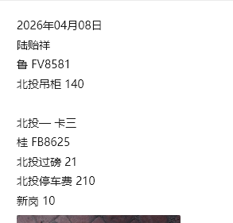
 | 桂FB8625 | 陆贻祥 | 北投—卡三 | 21 |  |  |  |  | 210 | 10 |  |  |  |  |  |  |  | 241
2026-04-09 | 桂FB8625 | 陆贻祥 | 卡三—越南—北投 |  |  |  |  |  |  |  |  |  |  |  | 10 |  |  | 10 | 120 | 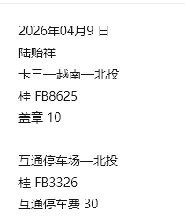
 | 桂FB3326 | 陆贻祥 | 互通停车场—北投 |  |  |  |  |  | 30 |  |  |  |  |  |  |  |  | 30
2026-04-11 | 桂FB5802 | 陆贻祥 | 北投 | 17 |  |  |  |  |  |  |  |  |  |  |  |  |  | 17 |  | 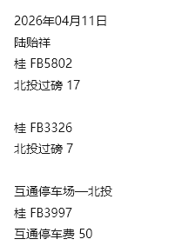
 | 桂FB3326 | 陆贻祥 | 北投 | 7 |  |  |  |  |  |  |  |  |  |  |  |  |  | 7
 | 桂FB3997 | 陆贻祥 | 互通停车场—北投 |  |  |  |  |  | 50 |  |  |  |  |  |  |  |  | 50
2026-04-12 | 桂FB9918 | 陆贻祥 | 北投 |  |  |  |  |  |  |  |  |  |  |  |  | 30 | 电焊30 | 30 |  | 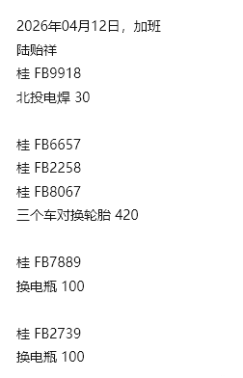 | 加班
 | 桂FB6657 桂FB2258 桂FB8067 | 陆贻祥 | 修车 |  |  |  |  |  |  |  |  |  |  |  |  | 420 | 桂FB6657 桂FB2258 桂FB8067 三个车对换轮胎420 | 420
 | 桂FB7889 | 陆贻祥 | 修车 |  |  |  |  |  |  |  |  |  |  |  |  | 100 | 换电瓶100 | 100
 | 桂FB2739 | 陆贻祥 | 修车 |  |  |  |  |  |  |  |  |  |  |  |  | 100 | 换电瓶100 | 100
2026-04-13 | 桂FB7889 | 陆贻祥 | 修车 |  |  |  |  |  |  |  |  |  |  |  |  | 40 | 修电路40 | 40 |  | 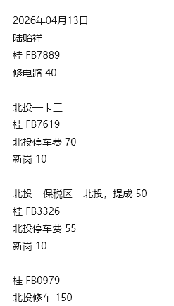
 | 桂FB7619 | 陆贻祥 | 北投—卡三 |  |  |  |  |  | 70 | 10 |  |  |  |  |  |  |  | 80
 | 桂FB3326 | 陆贻祥 | 北投—保税区—北投 |  |  |  |  |  | 55 | 10 |  |  |  |  |  |  |  | 65 | 50
 | 桂FB0979 | 陆贻祥 | 修车 |  |  |  |  |  |  |  |  |  |  |  |  | 150 | 北投修柜150 | 150
 |  | 陆贻祥 |  |  |  |  |  |  |  |  |  |  |  |  |  |  |  | 0
 |  | 陆贻祥 |  |  |  |  |  |  |  |  |  |  |  |  |  |  |  | 0
 |  | 陆贻祥 |  |  |  |  |  |  |  |  |  |  |  |  |  |  |  | 0
 |  | 陆贻祥 |  |  |  |  |  |  |  |  |  |  |  |  |  |  |  | 0
 |  | 陆贻祥 |  |  |  |  |  |  |  |  |  |  |  |  |  |  |  | 0
 |  | 陆贻祥 |  |  |  |  |  |  |  |  |  |  |  |  |  |  |  | 0
 |  | 陆贻祥 |  |  |  |  |  |  |  |  |  |  |  |  |  |  |  | 0
 |  | 陆贻祥 |  |  |  |  |  |  |  |  |  |  |  |  |  |  |  | 0
 |  | 陆贻祥 |  |  |  |  |  |  |  |  |  |  |  |  |  |  |  | 0
 |  | 陆贻祥 |  |  |  |  |  |  |  |  |  |  |  |  |  |  |  | 0
 |  | 陆贻祥 |  |  |  |  |  |  |  |  |  |  |  |  |  |  |  | 0
 |  | 陆贻祥 |  |  |  |  |  |  |  |  |  |  |  |  |  |  |  | 0
 |  | 陆贻祥 |  |  |  |  |  |  |  |  |  |  |  |  |  |  |  | 0
 |  | 陆贻祥 |  |  |  |  |  |  |  |  |  |  |  |  |  |  |  | 0
 |  | 陆贻祥 |  |  |  |  |  |  |  |  |  |  |  |  |  |  |  | 0
 |  | 陆贻祥 |  |  |  |  |  |  |  |  |  |  |  |  |  |  |  | 0
 |  | 陆贻祥 |  |  |  |  |  |  |  |  |  |  |  |  |  |  |  | 0
 |  | 陆贻祥 |  |  |  |  |  |  |  |  |  |  |  |  |  |  |  | 0
 |  | 陆贻祥 |  |  |  |  |  |  |  |  |  |  |  |  |  |  |  | 0
 |  | 陆贻祥 |  |  |  |  |  |  |  |  |  |  |  |  |  |  |  | 0
 |  | 陆贻祥 |  |  |  |  |  |  |  |  |  |  |  |  |  |  |  | 0
 |  | 陆贻祥 |  |  |  |  |  |  |  |  |  |  |  |  |  |  |  | 0
 |  | 陆贻祥 |  |  |  |  |  |  |  |  |  |  |  |  |  |  |  | 0
 |  | 陆贻祥 |  |  |  |  |  |  |  |  |  |  |  |  |  |  |  | 0
 |  | 陆贻祥 |  |  |  |  |  |  |  |  |  |  |  |  |  |  |  | 0
 |  | 陆贻祥 |  |  |  |  |  |  |  |  |  |  |  |  |  |  |  | 0
 |  | 陆贻祥 |  |  |  |  |  |  |  |  |  |  |  |  |  |  |  | 0
 |  | 陆贻祥 |  |  |  |  |  |  |  |  |  |  |  |  |  |  |  | 0
 |  | 陆贻祥 |  |  |  |  |  |  |  |  |  |  |  |  |  |  |  | 0
 |  | 陆贻祥 |  |  |  |  |  |  |  |  |  |  |  |  |  |  |  | 0
 |  | 陆贻祥 |  |  |  |  |  |  |  |  |  |  |  |  |  |  |  | 0
 |  |  |  |  |  |  |  |  |  |  |  |  |  |  |  |  |  | 2971 | 1070

 |  |  |  |  |  |  |  |  |  |  |  |  |  |  | 4/2备用金 | 2000 |  | 余 | 1029
 |  |  |  |  |  |  |  |  |  |  |  |  |  |  | 4/10备用金 | 2000

仇兆春
仇兆春2026年4月份短驳提成 备用金3000
日期 | 车牌 | 司机 | 路线 | 过磅费 | 提柜费 | 过夜费 | 越南超时费 | 越南收钥匙 | 停车费 | 新岗 | 打车 | 淋水 | 解篷布 | 高速费 | 盖章 | 备注 | 备注明细 | 支出费用 | 提成 | 图片 |  | 日期/客户
2026-04-01 | 桂FB2879 | 仇兆春 | 北投→316→国贸 | 30 |  |  |  |  | 115 | 10 |  |  |  |  |  |  |  | 155 |  | 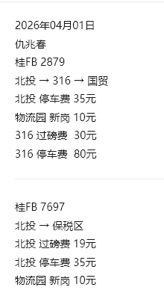
 | 桂FB7697 | 仇兆春 | 北投→保税区 | 19 |  |  |  |  | 35 | 10 |  |  |  |  |  |  |  | 64
2026-04-02 | 桂FB7697 | 仇兆春 | 卡三 → 越南 |  |  |  |  |  |  |  |  |  |  |  | 10 |  |  | 10 | 60 | 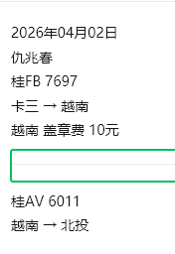
 | 桂AV6011 | 仇兆春 | 越南 → 北投 |  |  |  |  |  |  |  |  |  |  |  |  |  |  | 0 | 60
2026-04-03 | 桂FB8607 | 仇兆春 | 桂福→美洋→北投 |  | 345 |  |  |  | 25 |  |  |  |  |  |  |  |  | 370 |  | 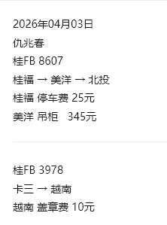
 | 桂FB3978 | 仇兆春 | 卡三 → 越南 |  |  |  |  |  |  |  |  |  |  |  | 10 |  |  | 10 | 60
2026-04-04 | 桂FB8198 | 仇兆春 | 卡三→越南→北投 |  |  |  |  |  |  |  |  |  |  |  | 10 |  |  | 10 | 120 | 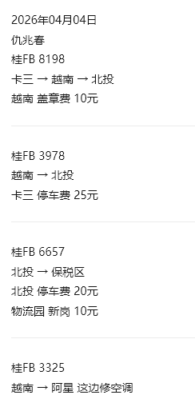
 | 桂FB3978 | 仇兆春 | 越南 → 北投 |  |  | 25 |  |  |  |  |  |  |  |  |  |  |  | 25 | 60
 | 桂FB6657 | 仇兆春 | 北投 → 保税区 |  |  |  |  |  | 20 | 10 |  |  |  |  |  |  |  | 30
 | 桂FB3325 | 仇兆春 | 越南→阿星这边修空调 |  |  |  |  |  |  |  |  |  |  |  |  |  |  | 0 | 60
2026-04-05 | 桂FB3325 | 仇兆春 | 阿星 → 北投 |  |  |  |  |  | 30 |  |  |  |  |  |  |  |  | 30 |  | 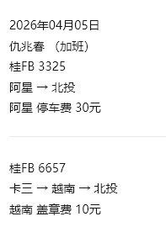 | 加班
 | 桂FB6657 | 仇兆春 | 卡三→越南→北投 |  |  |  |  |  |  |  |  |  |  |  | 10 |  |  | 10 | 120
2026-04-06 | 桂FB8607 | 仇兆春 | 阿星→北投 |  |  |  |  |  | 60 |  |  |  |  |  |  |  |  | 60 |  | 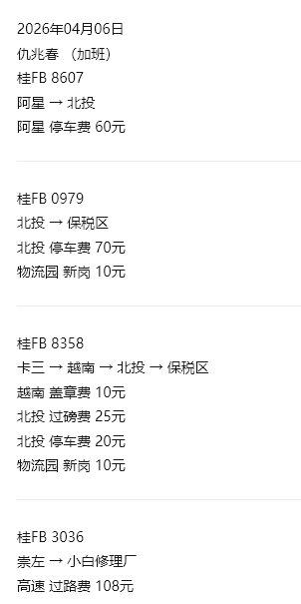 | 加班
 | 桂FB0979 | 仇兆春 | 北投 → 保税区 |  |  |  |  |  | 70 | 10 |  |  |  |  |  |  |  | 80
 | 桂FB8358 | 仇兆春 | 卡三→越南→北投→保税区 | 25 |  |  |  |  | 20 | 10 |  |  |  |  | 10 |  |  | 65 | 120
 | 桂FB3036 | 仇兆春 | 崇左→小白修理厂 |  |  |  |  |  |  |  |  |  |  | 108 |  |  | 高速费108（崇左-凭祥） | 108
2026-04-07 | 桂FB0979 | 仇兆春 | 越南→北投 |  |  |  |  |  |  |  |  |  |  |  | 10 |  |  | 10 | 60 | 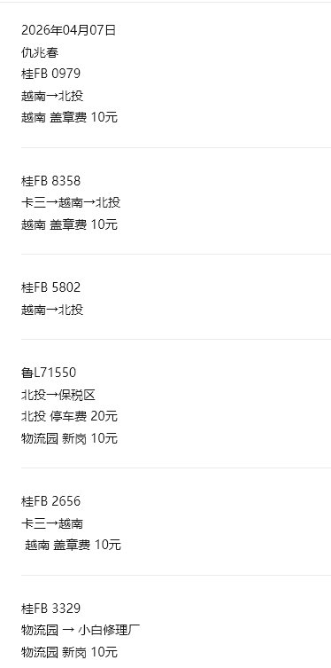
 | 桂FB8358 | 仇兆春 | 卡三→越南→北投 |  |  |  |  |  |  |  |  |  |  |  | 10 |  |  | 10 | 120
 | 桂FB5802 | 仇兆春 | 越南→北投 |  |  |  |  |  |  |  |  |  |  |  |  |  |  | 0 | 60
 | 鲁L71550 | 仇兆春 | 北投→保税区 |  |  |  |  |  | 20 | 10 |  |  |  |  |  |  |  | 30
 | 桂FB2656 | 仇兆春 | 卡三→越南 |  |  |  |  |  |  |  |  |  |  |  | 10 |  |  | 10 | 60
 | 桂FB3329 | 仇兆春 | 物流园→小白修理厂 |  |  |  |  |  |  | 10 |  |  |  |  |  |  |  | 10
2026-04-08 | 桂FB7619 | 仇兆春 | 阿星→北投 |  |  |  |  |  | 30 |  |  |  |  |  |  |  |  | 30 |  | 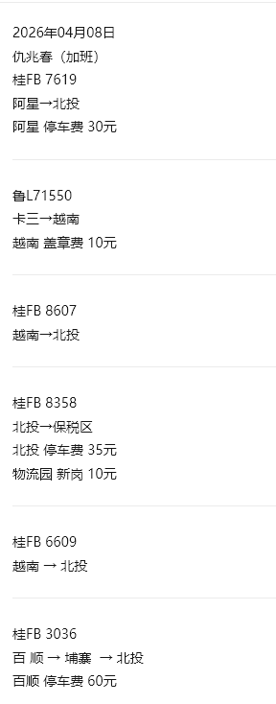 | 加班
 | 鲁L71550 | 仇兆春 | 卡三→越南 |  |  |  |  |  |  |  |  |  |  |  | 10 |  |  | 10 | 60
 | 桂FB8607 | 仇兆春 | 越南→北投 |  |  |  |  |  |  |  |  |  |  |  |  |  |  | 0 | 60
 | 桂FB8358 | 仇兆春 | 北投→保税区 |  |  |  |  |  | 35 | 10 |  |  |  |  |  |  |  | 45
 | 桂FB6609 | 仇兆春 | 越南→北投 |  |  |  |  |  |  |  |  |  |  |  |  |  |  | 0 | 60
 | 桂FB3036 | 仇兆春 | 百顺→埔寨→北投 |  |  |  |  |  | 60 |  |  |  |  |  |  |  |  | 60 | 120
2026-04-09 | 桂FB2739 | 仇兆春 | 北投→百顺停车场小白 |  |  |  |  |  |  | 10 |  |  |  |  |  |  |  | 10 |  | 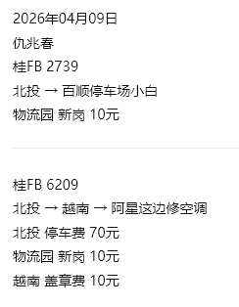
 | 桂FB6209 | 仇兆春 | 北投→越南→阿星 |  |  |  |  |  | 70 | 10 |  |  |  |  | 10 |  |  | 90 | 120
2026-04-10 | 桂FB3978 | 仇兆春 | 北投 | 17 |  |  |  |  |  |  |  |  |  |  |  |  |  | 17 |  | 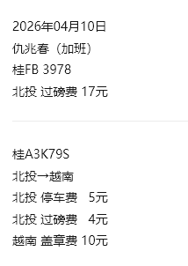 | 加班
 | 桂A3K79S | 仇兆春 | 北投→越南 | 4 |  |  |  |  | 5 |  |  |  |  |  | 10 |  |  | 19 | 60
2026-04-11 | 桂FB2739 | 仇兆春 | 百顺→浦寨→北投 |  |  |  |  |  | 40 |  |  |  |  |  |  |  |  | 40 | 120 | 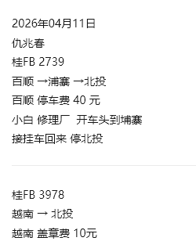
 | 桂FB3978 | 仇兆春 | 越南→北投 |  |  |  |  |  |  |  |  |  |  |  | 10 |  |  | 10 | 60
2026-04-12 | 桂FB3326 | 仇兆春 | 越南→北投 |  |  |  |  |  |  |  |  |  |  |  | 10 |  |  | 10 | 60 | 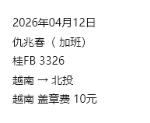 | 加班
2026-04-13 | 桂FB0967 | 仇兆春 | 北投→越南→北投 |  |  |  |  |  | 140 | 10 |  |  |  |  | 10 |  |  | 160 | 120 | 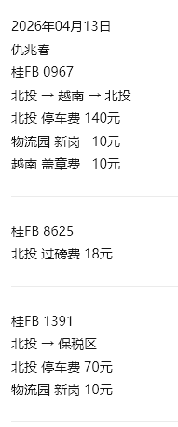
 | 桂FB8625 | 仇兆春 | 北投 | 18 |  |  |  |  |  |  |  |  |  |  |  |  |  | 18
 | 桂FB1391 | 仇兆春 | 北投→保税区 |  |  |  |  |  | 70 | 10 |  |  |  |  |  |  |  | 80
 |  | 仇兆春 |  |  |  |  |  |  |  |  |  |  |  |  |  |  |  | 0
 |  | 仇兆春 |  |  |  |  |  |  |  |  |  |  |  |  |  |  |  | 0
 |  | 仇兆春 |  |  |  |  |  |  |  |  |  |  |  |  |  |  |  | 0
 |  | 仇兆春 |  |  |  |  |  |  |  |  |  |  |  |  |  |  |  | 0
 |  | 仇兆春 |  |  |  |  |  |  |  |  |  |  |  |  |  |  |  | 0
 |  | 仇兆春 |  |  |  |  |  |  |  |  |  |  |  |  |  |  |  | 0
 |  | 仇兆春 |  |  |  |  |  |  |  |  |  |  |  |  |  |  |  | 0
 |  | 仇兆春 |  |  |  |  |  |  |  |  |  |  |  |  |  |  |  | 0
 |  | 仇兆春 |  |  |  |  |  |  |  |  |  |  |  |  |  |  |  | 0
 |  | 仇兆春 |  |  |  |  |  |  |  |  |  |  |  |  |  |  |  | 0
 |  | 仇兆春 |  |  |  |  |  |  |  |  |  |  |  |  |  |  |  | 0
 |  | 仇兆春 |  |  |  |  |  |  |  |  |  |  |  |  |  |  |  | 0
 |  | 仇兆春 |  |  |  |  |  |  |  |  |  |  |  |  |  |  |  | 0
 |  | 仇兆春 |  |  |  |  |  |  |  |  |  |  |  |  |  |  |  | 0
 |  | 仇兆春 |  |  |  |  |  |  |  |  |  |  |  |  |  |  |  | 0
 |  | 仇兆春 |  |  |  |  |  |  |  |  |  |  |  |  |  |  |  | 0
 |  | 仇兆春 |  |  |  |  |  |  |  |  |  |  |  |  |  |  |  | 0
 |  | 仇兆春 |  |  |  |  |  |  |  |  |  |  |  |  |  |  |  | 0
 |  | 仇兆春 |  |  |  |  |  |  |  |  |  |  |  |  |  |  |  | 0
 |  | 仇兆春 |  |  |  |  |  |  |  |  |  |  |  |  |  |  |  | 0
 |  | 仇兆春 |  |  |  |  |  |  |  |  |  |  |  |  |  |  |  | 0
 |  | 仇兆春 |  |  |  |  |  |  |  |  |  |  |  |  |  |  |  | 0
 |  | 仇兆春 |  |  |  |  |  |  |  |  |  |  |  |  |  |  |  | 0
 |  | 仇兆春 |  |  |  |  |  |  |  |  |  |  |  |  |  |  |  | 0
 |  | 仇兆春 |  |  |  |  |  |  |  |  |  |  |  |  |  |  |  | 0
 |  | 仇兆春 |  |  |  |  |  |  |  |  |  |  |  |  |  |  |  | 0
 |  | 仇兆春 |  |  |  |  |  |  |  |  |  |  |  |  |  |  |  | 0
 |  | 仇兆春 |  |  |  |  |  |  |  |  |  |  |  |  |  |  |  | 0
 |  | 仇兆春 |  |  |  |  |  |  |  |  |  |  |  |  |  |  |  | 0
 |  | 仇兆春 |  |  |  |  |  |  |  |  |  |  |  |  |  |  |  | 0
 |  | 仇兆春 |  |  |  |  |  |  |  |  |  |  |  |  |  |  |  | 0
 |  | 仇兆春 |  |  |  |  |  |  |  |  |  |  |  |  |  |  |  | 0
 |  | 仇兆春 |  |  |  |  |  |  |  |  |  |  |  |  |  |  |  | 0
 |  |  |  |  |  |  |  |  |  |  |  |  |  |  |  |  |  | 1696 | 1800

 |  |  |  |  |  |  |  |  |  |  |  |  |  |  | 4/2备用金 | 1000 |  | 余 | 1304
 |  |  |  |  |  |  |  |  |  |  |  |  |  |  | 4/8备用金 | 1000
 |  |  |  |  |  |  |  |  |  |  |  |  |  |  | 4/14备用金 | 1000

黄崇开
黄崇开2026年4月份短驳提成 备用金3000
日期 | 车牌 | 司机 | 路线 | 过磅费 | 提柜费 | 过夜费 | 越南超时费 | 越南收钥匙 | 停车费 | 新岗 | 打车 | 淋水 | 解篷布 | 高速费 | 盖章 | 备注 | 备注明细 | 支出费用 | 提成 | 图片 |  | 日期/客户
2026-04-01 | 桂FB6657 | 黄崇开 | 卡3-越南-桂福 |  |  |  |  |  |  |  |  |  |  |  | 10 |  |  | 10 | 120 | 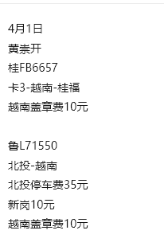
 | 鲁L71550 | 黄崇开 | 北投-越南 |  |  |  |  |  | 35 | 10 |  |  |  |  | 10 |  |  | 55 | 60
2026-04-02 | 桂FB7059 | 黄崇开 | 北投 | 9 |  |  |  |  |  |  |  |  |  |  |  |  |  | 9 |  | 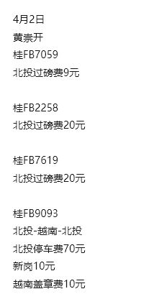
 | 桂FB2258 | 黄崇开 | 北投 | 20 |  |  |  |  |  |  |  |  |  |  |  |  |  | 20
 | 桂FB7619 | 黄崇开 | 北投 | 20 |  |  |  |  |  |  |  |  |  |  |  |  |  | 20
 | 桂FB9093 | 黄崇开 | 北投-越南-北投 |  |  |  |  |  | 70 | 10 |  |  |  |  | 10 |  |  | 90 | 120
2026-04-03 | 鲁L71550 | 黄崇开 | 北投 | 20 |  |  |  |  |  |  |  |  |  |  |  |  |  | 20 |  | 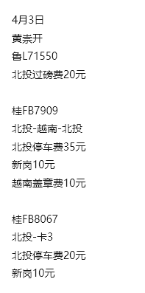
 | 桂FB7909 | 黄崇开 | 北投-越南-北投 |  |  |  |  |  | 35 | 10 |  |  |  |  | 10 |  |  | 55 | 120
 | 桂FB8067 | 黄崇开 | 北投-卡3 |  |  |  |  |  | 20 | 10 |  |  |  |  |  |  |  | 30
2026-04-04 | 鲁L71550 | 黄崇开 | 卡3-越南-北投 |  |  |  |  |  |  |  |  |  |  |  | 10 |  |  | 10 | 120 | 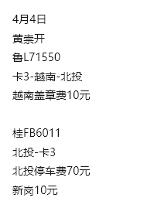
 | 桂AV6011 | 黄崇开 | 北投-卡3 |  |  |  |  |  | 70 | 10 |  |  |  |  |  |  |  | 80
2026-04-05 | 桂AV6011 | 黄崇开 | 卡3-越南 |  |  |  |  |  |  |  |  |  |  |  | 10 |  |  | 10 | 60 | 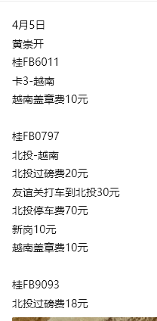
 | 桂FB0797 | 黄崇开 | 北投-越南 | 20 |  |  |  |  | 70 | 10 | 30 |  |  |  | 10 |  |  | 140 | 60
 | 桂FB9093 | 黄崇开 | 北投 | 18 |  |  |  |  |  |  |  |  |  |  |  |  |  | 18
2026-04-06 | 桂FB7619 | 黄崇开 | 北投-卡3 | 26 |  |  |  |  | 105 | 10 |  |  |  |  |  |  |  | 141 |  | 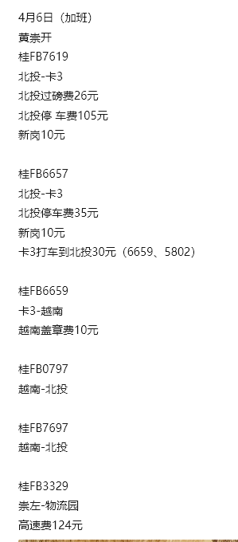 | 加班
 | 桂FB6657 | 黄崇开 | 北投-卡3 |  |  |  |  |  | 35 | 10 |  |  |  |  |  |  |  | 45
 | 桂FB6659 | 黄崇开 | 卡3-越南 |  |  |  |  |  |  |  | 15 |  |  |  | 10 |  |  | 25 | 60
 | 桂FB5802 | 黄崇开 | 谭师傅开 |  |  |  |  |  |  |  | 15 |  |  |  |  |  |  | 15
 | 桂FB0797 | 黄崇开 | 越南-北投 |  |  |  |  |  |  |  |  |  |  |  |  |  |  | 0 | 60
 | 桂FB7697 | 黄崇开 | 越南-北投 |  |  |  |  |  |  |  |  |  |  |  |  |  |  | 0 | 60
 | 桂FB3329 | 黄崇开 | 崇左-物流园 |  |  |  |  |  |  |  |  |  |  | 124 |  |  | 崇左-凭祥 | 124
2026-04-07 | 桂FB7697 | 黄崇开 | 北投-卡3 |  |  |  |  |  | 55 | 10 |  |  |  |  |  |  |  | 65 |  | 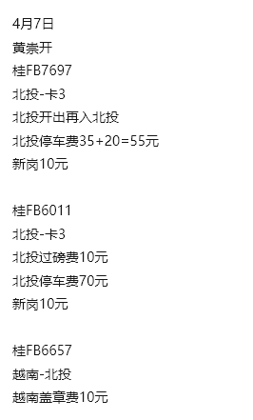
 | 桂AV6011 | 黄崇开 | 北投-卡3 | 10 |  |  |  |  | 70 | 10 |  |  |  |  |  |  |  | 90
 | 桂FB6657 | 黄崇开 | 越南-北投 |  |  |  |  |  |  |  |  |  |  |  | 10 |  |  | 10 | 60
2026-04-08 | 桂AV6011 | 黄崇开 | 卡3-越南 |  |  |  |  |  |  |  |  |  |  |  | 10 |  |  | 10 | 60 | 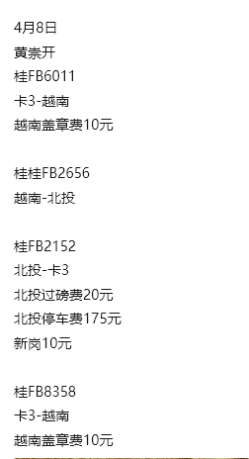
 | 桂FB2656 | 黄崇开 | 越南-北投 |  |  |  |  |  |  |  |  |  |  |  |  |  |  | 0 | 60
 | 桂FB2152 | 黄崇开 | 北投-卡3 | 20 |  |  |  |  | 175 | 10 |  |  |  |  |  |  |  | 205
 | 桂FB8358 | 黄崇开 | 卡3-越南 |  |  |  |  |  |  |  |  |  |  |  | 10 |  |  | 10 | 60
2026-04-09 | 桂FB2656 | 黄崇开 | 北投-越南 |  |  |  |  |  | 35 | 10 |  |  |  |  | 10 |  |  | 55 | 60 | 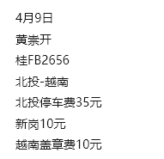
2026-04-10 | 桂FB7059 | 黄崇开 | 越南-北投-卡3 | 9 |  |  |  |  | 20 | 10 |  |  |  |  | 10 |  |  | 49 | 60 | 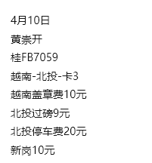
2026-04-11 | 桂FB7059 | 黄崇开 | 卡3-越南-北投 |  |  |  |  |  |  |  |  |  |  |  | 10 |  |  | 10 | 120 | 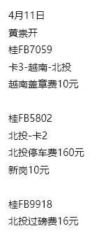
 | 桂FB5802 | 黄崇开 | 北投-卡2 |  |  |  |  |  | 160 | 10 |  |  |  |  |  |  |  | 170
 | 桂FB9918 | 黄崇开 | 北投 | 16 |  |  |  |  |  |  |  |  |  |  |  |  |  | 16
2026-04-12 | 桂FB5802 | 黄崇开 | 卡2-越南-北投 |  |  |  |  |  |  |  |  |  |  |  | 10 |  |  | 10 | 120 | 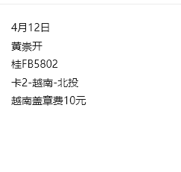
2026-04-13 | 桂FB0979 | 黄崇开 | 北投-保税区-北投 |  |  |  |  |  | 35 | 10 |  |  |  |  |  |  |  | 45 | 50 | 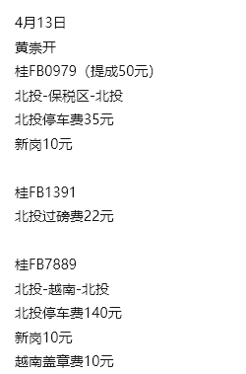
 | 桂FB1391 | 黄崇开 | 北投 | 22 |  |  |  |  |  |  |  |  |  |  |  |  |  | 22
 | 桂FB7889 | 黄崇开 | 北投-越南-北投 |  |  |  |  |  | 140 | 10 |  |  |  |  | 10 |  |  | 160 | 120
 |  | 黄崇开 |  |  |  |  |  |  |  |  |  |  |  |  |  |  |  | 0
 |  | 黄崇开 |  |  |  |  |  |  |  |  |  |  |  |  |  |  |  | 0
 |  | 黄崇开 |  |  |  |  |  |  |  |  |  |  |  |  |  |  |  | 0
 |  | 黄崇开 |  |  |  |  |  |  |  |  |  |  |  |  |  |  |  | 0
 |  | 黄崇开 |  |  |  |  |  |  |  |  |  |  |  |  |  |  |  | 0
 |  | 黄崇开 |  |  |  |  |  |  |  |  |  |  |  |  |  |  |  | 0
 |  | 黄崇开 |  |  |  |  |  |  |  |  |  |  |  |  |  |  |  | 0
 |  | 黄崇开 |  |  |  |  |  |  |  |  |  |  |  |  |  |  |  | 0
 |  | 黄崇开 |  |  |  |  |  |  |  |  |  |  |  |  |  |  |  | 0
 |  | 黄崇开 |  |  |  |  |  |  |  |  |  |  |  |  |  |  |  | 0
 |  | 黄崇开 |  |  |  |  |  |  |  |  |  |  |  |  |  |  |  | 0
 |  | 黄崇开 |  |  |  |  |  |  |  |  |  |  |  |  |  |  |  | 0
 |  | 黄崇开 |  |  |  |  |  |  |  |  |  |  |  |  |  |  |  | 0
 |  | 黄崇开 |  |  |  |  |  |  |  |  |  |  |  |  |  |  |  | 0
 |  | 黄崇开 |  |  |  |  |  |  |  |  |  |  |  |  |  |  |  | 0
 |  | 黄崇开 |  |  |  |  |  |  |  |  |  |  |  |  |  |  |  | 0
 |  | 黄崇开 |  |  |  |  |  |  |  |  |  |  |  |  |  |  |  | 0
 |  | 黄崇开 |  |  |  |  |  |  |  |  |  |  |  |  |  |  |  | 0
 |  | 黄崇开 |  |  |  |  |  |  |  |  |  |  |  |  |  |  |  | 0
 |  | 黄崇开 |  |  |  |  |  |  |  |  |  |  |  |  |  |  |  | 0
 |  | 黄崇开 |  |  |  |  |  |  |  |  |  |  |  |  |  |  |  | 0
 |  | 黄崇开 |  |  |  |  |  |  |  |  |  |  |  |  |  |  |  | 0
 |  | 黄崇开 |  |  |  |  |  |  |  |  |  |  |  |  |  |  |  | 0
 |  | 黄崇开 |  |  |  |  |  |  |  |  |  |  |  |  |  |  |  | 0
 |  | 黄崇开 |  |  |  |  |  |  |  |  |  |  |  |  |  |  |  | 0
 |  | 黄崇开 |  |  |  |  |  |  |  |  |  |  |  |  |  |  |  | 0
 |  | 黄崇开 |  |  |  |  |  |  |  |  |  |  |  |  |  |  |  | 0
 |  | 黄崇开 |  |  |  |  |  |  |  |  |  |  |  |  |  |  |  | 0
 |  | 黄崇开 |  |  |  |  |  |  |  |  |  |  |  |  |  |  |  | 0
 |  | 黄崇开 |  |  |  |  |  |  |  |  |  |  |  |  |  |  |  | 0
 |  | 黄崇开 |  |  |  |  |  |  |  |  |  |  |  |  |  |  |  | 0
 |  | 黄崇开 |  |  |  |  |  |  |  |  |  |  |  |  |  |  |  | 0
 |  | 黄崇开 |  |  |  |  |  |  |  |  |  |  |  |  |  |  |  | 0
 |  | 黄崇开 |  |  |  |  |  |  |  |  |  |  |  |  |  |  |  | 0
 |  |  |  |  |  |  |  |  |  |  |  |  |  |  |  |  |  | 1844 | 1610

 |  |  |  |  |  |  |  |  |  |  |  |  |  |  | 4/2备用金 | 1000 |  | 余 | 1156
 |  |  |  |  |  |  |  |  |  |  |  |  |  |  | 4/8备用金 | 1000
 |  |  |  |  |  |  |  |  |  |  |  |  |  |  | 4/14备用金 | 1000

吴子新
吴子新2026年4月份短驳提成 备用金2000
日期 | 车牌 | 司机 | 路线 | 过磅费 | 提柜费 | 过夜费 | 越南超时费 | 越南收钥匙 | 停车费 | 新岗 | 打车 | 淋水 | 解篷布 | 高速费 | 盖章 | 备注 | 备注明细 | 支出费用 | 提成 | 图片 |  | 日期/客户
2026-04-01 | 桂FB6209 | 吴子新 | 越南-北投 |  |  |  |  |  |  |  |  |  |  |  | 10 |  |  | 10 | 60 | 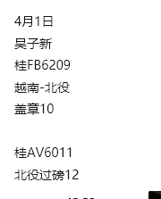
 | 桂AV6011 | 吴子新 | 北投 | 12 |  |  |  |  |  |  |  |  |  |  |  |  |  | 12
2026-04-02 | 桂FB8067 | 吴子新 | 北投 | 23 |  |  |  |  |  |  |  |  |  |  |  |  |  | 23 |  | 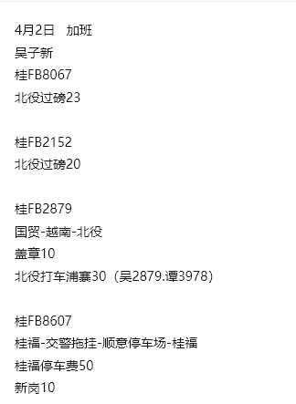 | 加班
 | 桂FB2152 | 吴子新 | 北投 | 20 |  |  |  |  |  |  |  |  |  |  |  |  |  | 20
 | 桂FB2879 | 吴子新 | 国贸-越南-北投 |  |  |  |  |  |  |  | 15 |  |  |  | 10 |  | 打车30（北投-浦寨） | 25 | 120
 | 桂FB3978 | 吴子新 | 谭师傅开 |  |  |  |  |  |  |  | 15 |  |  |  |  |  | 打车30（北投-浦寨）
 | 桂FB8607 | 吴子新 | 桂福-交警拖挂-顺意停车场-桂福 |  |  |  |  |  | 50 | 10 |  |  |  |  |  |  |  | 60
2026-04-03 | 桂FB0979 | 吴子新 | 北投 | 12 |  |  |  |  |  |  |  |  |  |  |  |  |  | 12 |  | 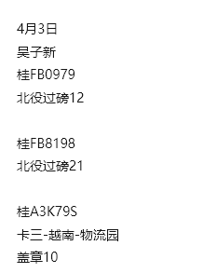
 | 桂FB8198 | 吴子新 | 北投 | 21 |  |  |  |  |  |  |  |  |  |  |  |  |  | 21
 | 桂A3K79S | 吴子新 | 卡三-越南-物流园 |  |  |  |  |  |  |  |  |  |  |  | 10 |  |  | 10 | 120
2026-04-04 | 桂FB6609 | 吴子新 | 卡三-越南-北投 |  |  |  |  |  |  |  |  |  |  |  | 10 |  |  | 10 | 120 | 
 | 桂FB6379 | 吴子新 | 北投-越南-北投 |  |  |  |  |  | 20 | 10 |  |  |  |  |  |  |  | 30 | 120
2026-04-05 | 桂FB3326 | 吴子新 | 北投-保税区-物流园路边 |  |  |  |  |  | 35 | 10 |  |  |  |  |  |  |  | 45 | 50 | 
 | 桂A3K79S | 吴子新 | 北投 | 4 |  |  |  |  |  |  |  |  |  |  |  |  |  | 4
 | 桂FB0967 | 吴子新 | 北投-越南 |  |  |  |  |  | 35 | 10 |  |  |  |  | 10 |  |  | 55 | 60
 | 桂FB8358 | 吴子新 | 北投-力伟 | 23 |  |  |  |  | 90 | 10 |  |  |  |  |  |  |  | 123
2026-04-06 | 桂FB6379 | 吴子新 | 北投-越南 |  |  |  |  |  | 70 | 10 |  |  |  |  | 10 |  |  | 90 | 60 |  | 加班
 | 桂FB0967 | 吴子新 | 越南-桂福 |  |  |  |  |  |  |  |  |  |  |  |  |  |  | 0 | 60
 | 桂FB3978 | 吴子新 | 越南-桂福 |  |  |  |  |  |  |  |  |  |  |  |  |  |  | 0 | 60
 | 鲁L71550 | 吴子新 | 越南-桂福 |  |  |  |  |  |  |  |  |  |  |  |  |  |  | 0 | 60
 | 桂FB5802 | 吴子新 | 卡三-越南 |  |  |  |  |  |  |  |  |  |  |  | 10 |  |  | 10 | 60
2026-04-07 | 桂FB3325 | 吴子新 | 北投-越南-北投 | 7 |  |  |  |  | 70 | 10 |  |  |  |  | 10 |  |  | 97 | 120 | 
 | 桂FB3326 | 吴子新 | 北投-卡三 |  |  |  |  |  | 20 | 10 |  |  |  |  |  |  |  | 30
2026-04-08 | 桂FB3326 | 吴子新 | 卡三-越南-阿星修车 |  |  |  |  |  |  |  |  |  |  |  | 10 |  |  | 10 | 120 |  | 加班
 | 桂FB2879 | 吴子新 | 越南-北投 |  |  | 25 |  |  |  |  |  |  |  |  |  |  |  | 25 | 60
 | 桂FB7697/桂FB7619 | 吴子新 | 补报3/26费用 |  |  | 50 |  |  |  |  |  |  |  |  |  |  |  | 50
 | 桂FB3329 | 吴子新 | 百顺-顺意托挂-北投 |  |  |  |  |  | 60 |  |  |  |  |  |  |  |  | 60
2026-04-09 | 桂FB6657 | 吴子新 | 越南-北投 |  |  |  |  |  |  |  |  |  |  |  | 10 |  |  | 10 | 60 | 
 | 桂AV6011 | 吴子新 | 北投-卡三-越南 |  |  |  |  |  | 35 | 10 | 15 |  |  |  | 10 |  |  | 70 | 60
 | 桂FB3997 | 吴子新 | 陆贻祥开 |  |  |  |  |  |  |  | 15 |  |  |  |  |  |  | 15
2026-04-10 | 桂FB3997 | 吴子新 | 卡三-越南 |  |  |  |  |  |  |  |  |  |  |  | 10 |  |  | 10 | 60 |  | 加班
 | 桂AV6011 | 吴子新 | 越南-北投 |  |  |  |  |  |  |  |  |  |  |  |  |  |  | 0 | 60
2026-04-11 | 桂FB1391 | 吴子新 | 北投-越南-北投 |  |  |  |  |  | 105 | 10 |  |  |  |  | 10 |  |  | 125 | 120 | 
 | 桂FB9093 | 吴子新 | 水果城-卡三 |  |  |  |  |  | 30 |  |  |  |  |  |  |  |  | 30
2026-04-13 | 桂FB9093 | 吴子新 | 卡三-越南-北投 |  |  | 50 |  |  |  |  |  |  |  |  | 10 |  |  | 60 | 120 |  | 
 | 鲁L71550 | 吴子新 | 越南-北投 |  |  |  |  |  |  |  |  |  |  |  |  |  |  | 0 | 60
 | 桂FB8358 | 吴子新 | 北投 | 19 |  |  |  |  |  |  |  |  |  |  |  |  |  | 19
 |  | 吴子新 |  |  |  |  |  |  |  |  |  |  |  |  |  |  |  | 0
 |  | 吴子新 |  |  |  |  |  |  |  |  |  |  |  |  |  |  |  | 0
 |  | 吴子新 |  |  |  |  |  |  |  |  |  |  |  |  |  |  |  | 0
 |  | 吴子新 |  |  |  |  |  |  |  |  |  |  |  |  |  |  |  | 0
 |  | 吴子新 |  |  |  |  |  |  |  |  |  |  |  |  |  |  |  | 0
 |  | 吴子新 |  |  |  |  |  |  |  |  |  |  |  |  |  |  |  | 0
 |  | 吴子新 |  |  |  |  |  |  |  |  |  |  |  |  |  |  |  | 0
 |  | 吴子新 |  |  |  |  |  |  |  |  |  |  |  |  |  |  |  | 0
 |  | 吴子新 |  |  |  |  |  |  |  |  |  |  |  |  |  |  |  | 0
 |  | 吴子新 |  |  |  |  |  |  |  |  |  |  |  |  |  |  |  | 0
 |  | 吴子新 |  |  |  |  |  |  |  |  |  |  |  |  |  |  |  | 0
 |  | 吴子新 |  |  |  |  |  |  |  |  |  |  |  |  |  |  |  | 0
 |  | 吴子新 |  |  |  |  |  |  |  |  |  |  |  |  |  |  |  | 0
 |  | 吴子新 |  |  |  |  |  |  |  |  |  |  |  |  |  |  |  | 0
 |  | 吴子新 |  |  |  |  |  |  |  |  |  |  |  |  |  |  |  | 0
 |  | 吴子新 |  |  |  |  |  |  |  |  |  |  |  |  |  |  |  | 0
 |  | 吴子新 |  |  |  |  |  |  |  |  |  |  |  |  |  |  |  | 0
 |  | 吴子新 |  |  |  |  |  |  |  |  |  |  |  |  |  |  |  | 0
 |  | 吴子新 |  |  |  |  |  |  |  |  |  |  |  |  |  |  |  | 0
 |  | 吴子新 |  |  |  |  |  |  |  |  |  |  |  |  |  |  |  | 0
 |  | 吴子新 |  |  |  |  |  |  |  |  |  |  |  |  |  |  |  | 0
 |  | 吴子新 |  |  |  |  |  |  |  |  |  |  |  |  |  |  |  | 0
 |  | 吴子新 |  |  |  |  |  |  |  |  |  |  |  |  |  |  |  | 0
 |  | 吴子新 |  |  |  |  |  |  |  |  |  |  |  |  |  |  |  | 0
 |  | 吴子新 |  |  |  |  |  |  |  |  |  |  |  |  |  |  |  | 0
 |  | 吴子新 |  |  |  |  |  |  |  |  |  |  |  |  |  |  |  | 0
 |  | 吴子新 |  |  |  |  |  |  |  |  |  |  |  |  |  |  |  | 0
 |  | 吴子新 |  |  |  |  |  |  |  |  |  |  |  |  |  |  |  | 0
 |  | 吴子新 |  |  |  |  |  |  |  |  |  |  |  |  |  |  |  | 0
 |  | 吴子新 |  |  |  |  |  |  |  |  |  |  |  |  |  |  |  | 0
 |  | 吴子新 |  |  |  |  |  |  |  |  |  |  |  |  |  |  |  | 0
 |  | 吴子新 |  |  |  |  |  |  |  |  |  |  |  |  |  |  |  | 0
 |  | 吴子新 |  |  |  |  |  |  |  |  |  |  |  |  |  |  |  | 0
 |  | 吴子新 |  |  |  |  |  |  |  |  |  |  |  |  |  |  |  | 0
 |  | 吴子新 |  |  |  |  |  |  |  |  |  |  |  |  |  |  |  | 0
 |  |  |  |  |  |  |  |  |  |  |  |  |  |  |  |  |  | 1171 | 1790

 |  |  |  |  |  |  |  |  |  |  |  |  |  |  | 4/2备用金 | 1000 |  | 余 | 829
 |  |  |  |  |  |  |  |  |  |  |  |  |  |  | 4/8备用金 | 1000

谭德光
谭德光2026年4月份短驳提成 备用金3000
日期 | 车牌 | 司机 | 路线 | 过磅费 | 提柜费 | 过夜费 | 越南超时费 | 越南收钥匙 | 停车费 | 新岗 | 打车 | 淋水 | 解篷布 | 高速费 | 盖章 | 备注 | 备注明细 | 支出费用 | 提成 | 图片 |  | 日期/客户
2026-04-01 | 桂FB2258 | 谭德光 | 越南一桂福 |  |  |  |  |  |  |  |  |  |  |  | 10 |  |  | 10 | 60 |  | 加班
 | 桂AV6011 | 谭德光 | 北投一越南 |  |  |  |  |  | 55 | 10 |  |  |  |  |  |  |  | 65 | 60
2026-04-02 | 桂FB9918 | 谭德光 | 越南一北投 |  |  |  |  |  |  |  |  |  |  |  | 10 |  |  | 10 | 60 | 
 | 桂FB8358 | 谭德光 | 北投一卡三 |  |  |  |  |  | 35 | 10 |  |  |  |  |  |  |  | 45
 | 桂FB7909 | 谭德光 | 越南一北投 |  |  |  |  |  |  |  |  |  |  |  |  |  |  | 0 | 60
 | 桂FB9093 | 谭德光 | 北投 | 20 |  |  |  |  |  |  |  |  |  |  |  |  |  | 20
 | 桂FB3978 | 谭德光 | 水果城一卡三 |  |  |  |  |  | 30 |  |  |  |  |  |  |  |  | 30
2026-04-03 | 桂FB8358 | 谭德光 | 卡三一越南 |  |  |  |  |  |  |  |  |  |  |  | 10 |  |  | 10 | 60 |  | 加班
 | 桂FB7059 | 谭德光 | 越南一北投 | 8 |  |  |  |  |  |  |  |  |  |  |  |  |  | 8 | 60
 | 桂FB9918 | 谭德光 | 北投一卡三 |  |  |  |  |  | 55 | 10 |  |  |  |  |  |  |  | 65
2026-04-04 | 桂FB9918 | 谭德光 | 卡三一越南一北投 | 18 |  |  |  |  |  |  |  |  |  |  | 10 |  |  | 28 | 120 | 
2026-04-06 | 桂FB1391 | 谭德光 | 北投一越南一桂福 | 20 |  |  |  |  | 70 | 10 |  |  |  |  | 10 |  |  | 110 | 120 |  | 加班
 | 桂FB5802 | 谭德光 | 北投一卡三 |  |  |  |  |  | 140 | 10 |  |  |  |  |  |  |  | 150
2026-04-07 | 桂FB2656 | 谭德光 | 北投 | 11 |  |  |  |  |  |  |  |  |  |  |  |  |  | 11 |  | 
 | 桂FB6609 | 谭德光 | 北投 | 19 |  |  |  |  |  |  |  |  |  |  |  |  |  | 19
 | 桂FB7697 | 谭德光 | 北投 | 18 |  |  |  |  |  |  |  |  |  |  |  |  |  | 18
 | 桂FB0797 | 谭德光 | 北投一越南 |  |  |  |  |  | 35 | 10 |  |  |  |  | 10 |  |  | 55 | 60
 | 桂FB9918 | 谭德光 | 越南一北投 |  |  |  |  |  |  |  |  |  |  |  |  |  |  | 0 | 60
2026-04-08 | 桂FB6657 | 谭德光 | 北投一越南 | 21 |  |  |  |  | 35 | 10 |  |  |  |  | 10 |  |  | 76 | 60 | 
 | 桂FB7697 | 谭德光 | 越南一北投 |  |  | 25 |  |  |  |  |  |  |  |  |  |  |  | 25 | 60
2026-04-09 | 桂FB7889 | 谭德光 | 北投 | 18 |  |  |  |  |  |  |  |  |  |  |  |  |  | 18 |  | 
 | 桂FB2258 | 谭德光 | 北投一越南一北投 |  |  |  |  |  | 70 | 10 |  |  |  |  | 10 |  |  | 90 | 120
2026-04-10 | 桂FB2879 | 谭德光 | 北投一越南一北投 |  |  |  |  |  | 70 | 10 |  |  |  |  | 10 |  |  | 90 | 120 | 
2026-04-11 | 桂FB1391 | 谭德光 | 北投 | 20 |  |  |  |  |  |  |  |  |  |  |  |  |  | 20 |  | 
 | 桂FB0967 | 谭德光 | 北投 | 7 |  |  |  |  |  |  |  |  |  |  |  |  |  | 7
 | 桂FB0797 | 谭德光 | 卡三一越南 |  |  |  |  |  |  |  | 30 |  |  |  | 10 |  |  | 40 | 60
2026-04-12 | 桂FB0797 | 谭德光 | 越南一北投 |  |  | 25 |  |  |  |  |  |  |  |  | 10 |  |  | 35 | 60 | 
 | 桂FB3325 | 谭德光 | 百顺停车一物流园 |  |  |  |  |  | 20 |  |  |  |  |  |  |  |  | 20
 | 桂FB8067 | 谭德光 | 北投一美洋路边（换轮胎） |  |  |  |  |  | 160 |  |  |  |  |  |  |  |  | 160
 | 桂FB6657 | 谭德光 | 北投一美洋路边（换轮胎） |  |  |  |  |  | 125 |  |  |  |  |  |  |  |  | 125
2026-04-13 | 桂FB3326 | 谭德光 | 北投 | 8 |  |  |  |  |  |  |  |  |  |  |  |  |  | 8 |  | 
 | 桂FB7889 | 谭德光 | 北投 | 18 |  |  |  |  |  |  |  |  |  |  |  |  |  | 18
 | 桂FB8607 | 谭德光 | 北投一卡三 |  |  |  |  |  | 175 | 10 |  |  |  |  |  |  |  | 185
 | 桂FB7619 | 谭德光 | 卡三一越南 |  |  |  |  |  |  |  |  |  |  |  | 10 |  |  | 10 | 60
2026-04-14 | 桂FB8607 | 谭德光 | 卡三一力伟 |  |  |  |  |  |  |  |  |  |  |  |  |  |  | 0
 |  | 谭德光 |  |  |  |  |  |  |  |  |  |  |  |  |  |  |  | 0
 |  | 谭德光 |  |  |  |  |  |  |  |  |  |  |  |  |  |  |  | 0
 |  | 谭德光 |  |  |  |  |  |  |  |  |  |  |  |  |  |  |  | 0
 |  | 谭德光 |  |  |  |  |  |  |  |  |  |  |  |  |  |  |  | 0
 |  | 谭德光 |  |  |  |  |  |  |  |  |  |  |  |  |  |  |  | 0
 |  | 谭德光 |  |  |  |  |  |  |  |  |  |  |  |  |  |  |  | 0
 |  | 谭德光 |  |  |  |  |  |  |  |  |  |  |  |  |  |  |  | 0
 |  | 谭德光 |  |  |  |  |  |  |  |  |  |  |  |  |  |  |  | 0
 |  | 谭德光 |  |  |  |  |  |  |  |  |  |  |  |  |  |  |  | 0
 |  | 谭德光 |  |  |  |  |  |  |  |  |  |  |  |  |  |  |  | 0
 |  | 谭德光 |  |  |  |  |  |  |  |  |  |  |  |  |  |  |  | 0
 |  | 谭德光 |  |  |  |  |  |  |  |  |  |  |  |  |  |  |  | 0
 |  | 谭德光 |  |  |  |  |  |  |  |  |  |  |  |  |  |  |  | 0
 |  | 谭德光 |  |  |  |  |  |  |  |  |  |  |  |  |  |  |  | 0
 |  | 谭德光 |  |  |  |  |  |  |  |  |  |  |  |  |  |  |  | 0
 |  | 谭德光 |  |  |  |  |  |  |  |  |  |  |  |  |  |  |  | 0
 |  | 谭德光 |  |  |  |  |  |  |  |  |  |  |  |  |  |  |  | 0
 |  | 谭德光 |  |  |  |  |  |  |  |  |  |  |  |  |  |  |  | 0
 |  | 谭德光 |  |  |  |  |  |  |  |  |  |  |  |  |  |  |  | 0
 |  | 谭德光 |  |  |  |  |  |  |  |  |  |  |  |  |  |  |  | 0
 |  | 谭德光 |  |  |  |  |  |  |  |  |  |  |  |  |  |  |  | 0
 |  | 谭德光 |  |  |  |  |  |  |  |  |  |  |  |  |  |  |  | 0
 |  | 谭德光 |  |  |  |  |  |  |  |  |  |  |  |  |  |  |  | 0
 |  | 谭德光 |  |  |  |  |  |  |  |  |  |  |  |  |  |  |  | 0
 |  | 谭德光 |  |  |  |  |  |  |  |  |  |  |  |  |  |  |  | 0
 |  | 谭德光 |  |  |  |  |  |  |  |  |  |  |  |  |  |  |  | 0
 |  | 谭德光 |  |  |  |  |  |  |  |  |  |  |  |  |  |  |  | 0
 |  | 谭德光 |  |  |  |  |  |  |  |  |  |  |  |  |  |  |  | 0
 |  | 谭德光 |  |  |  |  |  |  |  |  |  |  |  |  |  |  |  | 0
 |  | 谭德光 |  |  |  |  |  |  |  |  |  |  |  |  |  |  |  | 0
 |  | 谭德光 |  |  |  |  |  |  |  |  |  |  |  |  |  |  |  | 0
 |  | 谭德光 |  |  |  |  |  |  |  |  |  |  |  |  |  |  |  | 0
 |  | 谭德光 |  |  |  |  |  |  |  |  |  |  |  |  |  |  |  | 0
 |  | 谭德光 |  |  |  |  |  |  |  |  |  |  |  |  |  |  |  | 0
 |  | 谭德光 |  |  |  |  |  |  |  |  |  |  |  |  |  |  |  | 0
 |  | 谭德光 |  |  |  |  |  |  |  |  |  |  |  |  |  |  |  | 0
 |  |  |  |  |  |  |  |  |  |  |  |  |  |  |  |  |  | 1581 | 1260

 |  |  |  |  |  |  |  |  |  |  |  |  |  |  | 4/2备用金 | 1000 |  | 余 | 1419
 |  |  |  |  |  |  |  |  |  |  |  |  |  |  | 4/8备用金 | 1000
 |  |  |  |  |  |  |  |  |  |  |  |  |  |  | 4/14备用金 | 1000

韦成碧
韦成碧2026年4月份短驳提成 备用金2000
日期 | 车牌 | 司机 | 路线 | 过磅费 | 提柜费 | 过夜费 | 越南超时费 | 越南收钥匙 | 停车费 | 新岗 | 打车 | 淋水 | 解篷布 | 高速费 | 盖章 | 备注 | 备注明细 | 支出费用 | 提成 | 图片 |  | 日期/客户
2026-04-01 | 桂FB9918 | 韦成碧 | 北投 | 18 |  |  |  |  |  |  |  |  |  |  |  |  |  | 18 |  | 
 | 桂FB7909 | 韦成碧 | 北投 | 21 |  |  |  |  |  |  |  |  |  |  |  |  |  | 21
 | 桂FB6659 | 韦成碧 | 卡三—越南 |  |  |  |  |  |  |  | 10 |  |  |  | 10 |  | 打车10（北投-卡二） | 20 | 60
2026-04-02 | 桂FB6659 | 韦成碧 | 越南—北投 |  |  |  |  |  |  |  |  |  |  |  | 10 |  |  | 10 | 60 | 
 | 桂A3K79S | 韦成碧 | 北投—北投 | 4 |  |  |  |  | 25 |  |  |  |  |  |  |  |  | 29
 | 桂FB2258 | 韦成碧 | 北投—卡三 |  |  |  |  |  | 20 | 10 |  |  |  |  |  |  |  | 30
2026-04-03 | 桂FB2258 | 韦成碧 | 卡三—越南 |  |  |  |  |  |  |  |  |  |  |  | 10 |  |  | 10 | 60 | 
 | 桂FB0967 | 韦成碧 | 越南—北投 |  |  |  |  |  |  |  |  |  |  |  |  |  |  | 0 | 60
 | 桂FB7697 | 韦成碧 | 北投 | 19 |  |  |  |  |  |  |  |  |  |  |  |  |  | 19
 | 桂FB0979 | 韦成碧 | 北投—卡三 |  |  |  |  |  | 55 | 10 |  |  |  |  |  |  |  | 65
2026-04-04 | 桂FB0979 | 韦成碧 | 卡三—越南—北投 |  |  |  |  |  |  |  |  |  |  |  | 10 |  |  | 10 | 120 | 
2026-04-08 | 桂FB3978 | 韦成碧 | 桂福—北投—越南—北投 | 18 |  |  |  |  | 70 | 10 |  |  |  |  | 10 |  |  | 108 | 120 |  | 加班
 | 桂FB7059 | 韦成碧 | 北投 | 8 |  |  |  |  |  |  |  |  |  |  |  |  |  | 8
2026-04-09 | 桂FB0979 | 韦成碧 | 北投 | 11 |  |  |  |  |  |  |  |  |  |  |  |  |  | 11 |  | 
 | 桂FB7889 | 韦成碧 | 北投—越南—北投 |  |  |  |  |  | 70 | 10 |  |  |  |  | 10 |  |  | 90 | 120
2026-04-10 | 桂FB3325 | 韦成碧 | 北投 | 7 |  |  |  |  |  |  |  |  |  |  |  |  |  | 7 |  | 
 | 桂FB0797 | 韦成碧 | 北投—卡三 | 23 |  |  |  |  | 70 | 10 |  |  |  |  |  |  |  | 103
2026-04-11 | 桂FB3329 | 韦成碧 | 北投—越南—北投 | 19 |  |  |  |  | 105 | 10 |  |  |  |  | 10 |  |  | 144 | 120 | 
 | 桂FB2656 | 韦成碧 | 北投 | 10 |  |  |  |  |  |  |  |  |  |  |  |  |  | 10
 | 桂FB9918 | 韦成碧 | 北投—卡二 |  |  |  |  |  | 55 | 10 |  |  |  |  |  |  |  | 65
2026-04-12 | 桂FB9918 | 韦成碧 | 卡二—越南—北投 |  |  |  |  |  |  |  |  |  |  |  | 10 |  |  | 10 | 120 |  | 加班
 | 桂FB2258 | 韦成碧 | 北投（开出北投换轮胎） |  |  |  |  |  | 125 |  |  |  |  |  |  |  |  | 125
2026-04-13 | 桂FB3329 | 韦成碧 | 北投—南向—北投—越南 | 22 |  |  |  |  | 90 | 10 |  |  |  |  | 10 |  |  | 132 | 60 | 
 |  | 韦成碧 |  |  |  |  |  |  |  |  |  |  |  |  |  |  |  | 0
 |  | 韦成碧 |  |  |  |  |  |  |  |  |  |  |  |  |  |  |  | 0
 |  | 韦成碧 |  |  |  |  |  |  |  |  |  |  |  |  |  |  |  | 0
 |  | 韦成碧 |  |  |  |  |  |  |  |  |  |  |  |  |  |  |  | 0
 |  | 韦成碧 |  |  |  |  |  |  |  |  |  |  |  |  |  |  |  | 0
 |  | 韦成碧 |  |  |  |  |  |  |  |  |  |  |  |  |  |  |  | 0
 |  | 韦成碧 |  |  |  |  |  |  |  |  |  |  |  |  |  |  |  | 0
 |  | 韦成碧 |  |  |  |  |  |  |  |  |  |  |  |  |  |  |  | 0
 |  | 韦成碧 |  |  |  |  |  |  |  |  |  |  |  |  |  |  |  | 0
 |  | 韦成碧 |  |  |  |  |  |  |  |  |  |  |  |  |  |  |  | 0
 |  | 韦成碧 |  |  |  |  |  |  |  |  |  |  |  |  |  |  |  | 0
 |  | 韦成碧 |  |  |  |  |  |  |  |  |  |  |  |  |  |  |  | 0
 |  | 韦成碧 |  |  |  |  |  |  |  |  |  |  |  |  |  |  |  | 0
 |  | 韦成碧 |  |  |  |  |  |  |  |  |  |  |  |  |  |  |  | 0
 |  | 韦成碧 |  |  |  |  |  |  |  |  |  |  |  |  |  |  |  | 0
 |  | 韦成碧 |  |  |  |  |  |  |  |  |  |  |  |  |  |  |  | 0
 |  | 韦成碧 |  |  |  |  |  |  |  |  |  |  |  |  |  |  |  | 0
 |  | 韦成碧 |  |  |  |  |  |  |  |  |  |  |  |  |  |  |  | 0
 |  | 韦成碧 |  |  |  |  |  |  |  |  |  |  |  |  |  |  |  | 0
 |  | 韦成碧 |  |  |  |  |  |  |  |  |  |  |  |  |  |  |  | 0
 |  | 韦成碧 |  |  |  |  |  |  |  |  |  |  |  |  |  |  |  | 0
 |  | 韦成碧 |  |  |  |  |  |  |  |  |  |  |  |  |  |  |  | 0
 |  | 韦成碧 |  |  |  |  |  |  |  |  |  |  |  |  |  |  |  | 0
 |  | 韦成碧 |  |  |  |  |  |  |  |  |  |  |  |  |  |  |  | 0
 |  | 韦成碧 |  |  |  |  |  |  |  |  |  |  |  |  |  |  |  | 0
 |  | 韦成碧 |  |  |  |  |  |  |  |  |  |  |  |  |  |  |  | 0
 |  | 韦成碧 |  |  |  |  |  |  |  |  |  |  |  |  |  |  |  | 0
 |  | 韦成碧 |  |  |  |  |  |  |  |  |  |  |  |  |  |  |  | 0
 |  | 韦成碧 |  |  |  |  |  |  |  |  |  |  |  |  |  |  |  | 0
 |  | 韦成碧 |  |  |  |  |  |  |  |  |  |  |  |  |  |  |  | 0
 |  | 韦成碧 |  |  |  |  |  |  |  |  |  |  |  |  |  |  |  | 0
 |  | 韦成碧 |  |  |  |  |  |  |  |  |  |  |  |  |  |  |  | 0
 |  | 韦成碧 |  |  |  |  |  |  |  |  |  |  |  |  |  |  |  | 0
 |  | 韦成碧 |  |  |  |  |  |  |  |  |  |  |  |  |  |  |  | 0
 |  | 韦成碧 |  |  |  |  |  |  |  |  |  |  |  |  |  |  |  | 0
 |  | 韦成碧 |  |  |  |  |  |  |  |  |  |  |  |  |  |  |  | 0
 |  | 韦成碧 |  |  |  |  |  |  |  |  |  |  |  |  |  |  |  | 0
 |  | 韦成碧 |  |  |  |  |  |  |  |  |  |  |  |  |  |  |  | 0
 |  | 韦成碧 |  |  |  |  |  |  |  |  |  |  |  |  |  |  |  | 0
 |  | 韦成碧 |  |  |  |  |  |  |  |  |  |  |  |  |  |  |  | 0
 |  | 韦成碧 |  |  |  |  |  |  |  |  |  |  |  |  |  |  |  | 0
 |  | 韦成碧 |  |  |  |  |  |  |  |  |  |  |  |  |  |  |  | 0
 |  | 韦成碧 |  |  |  |  |  |  |  |  |  |  |  |  |  |  |  | 0
 |  | 韦成碧 |  |  |  |  |  |  |  |  |  |  |  |  |  |  |  | 0
 |  | 韦成碧 |  |  |  |  |  |  |  |  |  |  |  |  |  |  |  | 0
 |  | 韦成碧 |  |  |  |  |  |  |  |  |  |  |  |  |  |  |  | 0
 |  | 韦成碧 |  |  |  |  |  |  |  |  |  |  |  |  |  |  |  | 0
 |  | 韦成碧 |  |  |  |  |  |  |  |  |  |  |  |  |  |  |  | 0
 |  |  |  |  |  |  |  |  |  |  |  |  |  |  |  |  |  | 1045 | 900

 |  |  |  |  |  |  |  |  |  |  |  |  |  |  | 4/2备用金 | 1000 |  | 余 | 955
 |  |  |  |  |  |  |  |  |  |  |  |  |  |  | 4/14备用金 | 1000

秦林勇
秦林勇2026年4月份短驳提成 备用金2500
日期 | 车牌 | 司机 | 路线 | 过磅费 | 提柜费 | 过夜费 | 越南超时费 | 越南收钥匙 | 停车费 | 新岗 | 打车 | 淋水 | 解篷布 | 高速费 | 盖章 | 备注 | 备注明细 | 支出费用 | 提成 | 图片 |  | 日期/客户
2026-04-01 | 桂FB3978 | 秦林勇 | 北投—宏源换挂 |  |  |  |  |  | 35 |  |  |  |  |  |  |  |  | 35 |  | 
 | 桂FB8607 | 秦林勇 | 越南—桂福 |  |  |  |  |  |  |  |  |  |  |  | 10 |  |  | 10 | 60
 | 桂FB9918 | 秦林勇 | 北投—越南 |  |  |  |  |  | 35 | 10 |  |  |  |  | 10 |  |  | 55 | 60
2026-04-02 | 桂FB2258 | 秦林勇 | 桂福—北投 |  |  |  |  |  | 25 |  |  |  |  |  |  |  |  | 25 |  | 
 | 桂FB7059 | 秦林勇 | 北投—卡三 |  |  |  |  |  | 70 | 10 |  |  |  |  |  |  |  | 80
 | 桂FB0979 | 秦林勇 | 越南—北投 |  |  |  |  |  |  |  |  |  |  |  | 10 |  |  | 10 | 60
 | 桂FB6609 | 秦林勇 | 越南—北投 |  |  |  |  |  |  |  |  |  |  |  |  |  |  | 0 | 60
 | 桂FB3326 | 秦林勇 | 北投—卡二 |  |  |  |  |  | 20 | 10 |  |  |  |  |  |  |  | 30
 | 桂FB3978 | 秦林勇 | 水果城 | 30 |  |  |  |  |  |  |  |  |  |  |  |  |  | 30
2026-04-03 | 桂FB3326 | 秦林勇 | 卡二—越南—北投 |  |  | 25 |  |  |  |  |  |  |  |  | 10 |  |  | 35 | 120 | 
 | 桂FB6209 | 秦林勇 | 北投—卡三 |  |  |  |  |  | 90 | 10 |  |  |  |  |  |  |  | 100
2026-04-04 | 桂FB6209 | 秦林勇 | 卡三—越南—北投 |  |  |  |  |  |  |  |  |  |  |  | 10 |  |  | 10 | 120 | 
 | 桂FB6609 | 秦林勇 | 北投 | 23 |  |  |  |  |  |  |  |  |  |  |  |  |  | 23
 | 桂FB0967 | 秦林勇 | 桂福—北投 | 9 |  |  |  |  | 25 |  |  |  |  |  |  |  |  | 34
 | 桂FB7889 | 秦林勇 | 北投—卡三 |  |  |  |  |  | 70 | 10 |  |  |  |  |  |  |  | 80
2026-04-05 | 桂FB7889 | 秦林勇 | 卡三—越南 |  |  |  |  |  |  |  |  |  |  |  | 10 |  |  | 10 | 60 |  | 加班
 | 桂FB3325 | 秦林勇 | 北投—保税区—北投 |  |  |  |  |  | 20 | 10 |  |  |  |  |  |  |  | 30 | 50
2026-04-06 | 鲁L71550 | 秦林勇 | 北投—越南 |  |  |  |  |  | 70 | 10 |  |  |  |  | 10 |  |  | 90 | 60 | 
 | 桂FB8358 | 秦林勇 | 力伟货场—卡三 |  |  |  |  |  | 30 |  |  |  |  |  |  |  |  | 30
 | 桂FB6659 | 秦林勇 | 北投—卡三 |  |  |  |  |  | 140 | 10 |  |  |  |  |  |  |  | 150
 | 桂FB0979 | 秦林勇 | 卡三—越南 |  |  |  |  |  |  |  |  |  |  |  | 10 |  |  | 10 | 60
 | 桂FB6379 | 秦林勇 | 越南—桂福 |  |  |  |  |  |  |  |  |  |  |  |  |  |  | 0 | 60
2026-04-07 | 鲁L71550 | 秦林勇 | 桂福—北投 | 21 |  |  |  |  | 45 |  |  |  |  |  |  |  |  | 66 |  | 
 | 桂FB7889 | 秦林勇 | 北投 | 18 |  |  |  |  |  |  |  |  |  |  |  |  |  | 18
 | 桂FB9918 | 秦林勇 | 北投—越南 |  |  |  |  |  | 105 | 10 |  |  |  |  | 10 |  |  | 125 | 60
 | 桂A3K79S | 秦林勇 | 越南—物流园 |  |  |  |  |  |  |  |  |  |  |  |  |  |  | 0 | 60
 | 桂FB8067 | 秦林勇 | 北投—卡二 |  |  |  |  |  | 140 | 10 |  |  |  |  |  |  |  | 150
2026-04-08 | 桂FB8067 | 秦林勇 | 卡二—越南—北投 |  |  |  |  |  |  |  |  |  |  |  | 10 |  |  | 10 | 120 |  | 加班
2026-04-09 | 桂FB6209 | 秦林勇 | 北投 | 17 |  |  |  |  |  |  |  |  |  |  |  |  |  | 17 |  | 
 | 桂FB0967 | 秦林勇 | 北投 | 7 |  |  |  |  |  |  |  |  |  |  |  |  |  | 7
 | 桂FB0979 | 秦林勇 | 北投—越南—北投 |  |  |  |  |  | 70 | 10 |  |  |  |  | 10 |  |  | 90 | 120
2026-04-10 | 桂FB2879 | 秦林勇 | 北投 | 18 |  |  |  |  |  |  |  |  |  |  |  |  |  | 18 |  | 
 | 桂FB3997 | 秦林勇 | 越南—阿星 |  |  |  |  |  |  |  |  |  |  |  | 10 |  |  | 10 | 60
 | 桂FB6209 | 秦林勇 | 纪嘉停车场—北投 |  |  |  |  |  | 30 |  |  |  |  |  |  |  |  | 30
 | 桂FB3325 | 秦林勇 | 北投—越南 |  |  |  |  |  | 105 | 10 | 10 |  |  |  | 10 |  |  | 135 | 60
2026-04-11 | 桂FB3325 | 秦林勇 | 越南—小白修理场 |  |  |  |  |  |  |  | 10 |  |  |  | 10 |  |  | 20 | 60 | 
2026-04-12 | 桂A3K79S | 秦林勇 | 北投 |  |  |  |  |  | 5 |  |  |  |  |  |  |  |  | 5 |  | 
 | 鲁L71550 | 秦林勇 | 北投—越南 | 20 |  |  |  |  | 140 | 10 |  |  |  |  | 10 |  |  | 180 | 60
2026-04-13 | 桂FB8067 | 秦林勇 | 北投 | 18 |  |  |  |  |  |  |  |  |  |  |  |  |  | 18 |  | 
 | 鲁FV8581 | 秦林勇 | 北投—卡三 | 18 |  |  |  |  | 128 | 10 |  |  |  |  |  |  |  | 156
 | 桂A3K79S | 秦林勇 | 北投—卡三 |  |  |  |  |  | 5 |  | 20 |  |  |  |  |  | 打车20（卡二-北投） | 25
 |  | 秦林勇 |  |  |  |  |  |  |  |  |  |  |  |  |  |  |  | 0
 |  | 秦林勇 |  |  |  |  |  |  |  |  |  |  |  |  |  |  |  | 0
 |  | 秦林勇 |  |  |  |  |  |  |  |  |  |  |  |  |  |  |  | 0
 |  | 秦林勇 |  |  |  |  |  |  |  |  |  |  |  |  |  |  |  | 0
 |  | 秦林勇 |  |  |  |  |  |  |  |  |  |  |  |  |  |  |  | 0
 |  | 秦林勇 |  |  |  |  |  |  |  |  |  |  |  |  |  |  |  | 0
 |  | 秦林勇 |  |  |  |  |  |  |  |  |  |  |  |  |  |  |  | 0
 |  | 秦林勇 |  |  |  |  |  |  |  |  |  |  |  |  |  |  |  | 0
 |  | 秦林勇 |  |  |  |  |  |  |  |  |  |  |  |  |  |  |  | 0
 |  | 秦林勇 |  |  |  |  |  |  |  |  |  |  |  |  |  |  |  | 0
 |  | 秦林勇 |  |  |  |  |  |  |  |  |  |  |  |  |  |  |  | 0
 |  | 秦林勇 |  |  |  |  |  |  |  |  |  |  |  |  |  |  |  | 0
 |  | 秦林勇 |  |  |  |  |  |  |  |  |  |  |  |  |  |  |  | 0
 |  | 秦林勇 |  |  |  |  |  |  |  |  |  |  |  |  |  |  |  | 0
 |  | 秦林勇 |  |  |  |  |  |  |  |  |  |  |  |  |  |  |  | 0
 |  | 秦林勇 |  |  |  |  |  |  |  |  |  |  |  |  |  |  |  | 0
 |  | 秦林勇 |  |  |  |  |  |  |  |  |  |  |  |  |  |  |  | 0
 |  | 秦林勇 |  |  |  |  |  |  |  |  |  |  |  |  |  |  |  | 0
 |  | 秦林勇 |  |  |  |  |  |  |  |  |  |  |  |  |  |  |  | 0
 |  | 秦林勇 |  |  |  |  |  |  |  |  |  |  |  |  |  |  |  | 0
 |  | 秦林勇 |  |  |  |  |  |  |  |  |  |  |  |  |  |  |  | 0
 |  | 秦林勇 |  |  |  |  |  |  |  |  |  |  |  |  |  |  |  | 0
 |  | 秦林勇 |  |  |  |  |  |  |  |  |  |  |  |  |  |  |  | 0
 |  | 秦林勇 |  |  |  |  |  |  |  |  |  |  |  |  |  |  |  | 0
 |  | 秦林勇 |  |  |  |  |  |  |  |  |  |  |  |  |  |  |  | 0
 |  | 秦林勇 |  |  |  |  |  |  |  |  |  |  |  |  |  |  |  | 0
 |  | 秦林勇 |  |  |  |  |  |  |  |  |  |  |  |  |  |  |  | 0
 |  | 秦林勇 |  |  |  |  |  |  |  |  |  |  |  |  |  |  |  | 0
 |  | 秦林勇 |  |  |  |  |  |  |  |  |  |  |  |  |  |  |  | 0
 |  | 秦林勇 |  |  |  |  |  |  |  |  |  |  |  |  |  |  |  | 0
 |  |  |  |  |  |  |  |  |  |  |  |  |  |  |  |  |  | 1957 | 1370

 |  |  |  |  |  |  |  |  |  |  |  |  |  |  | 4/2备用金 | 1000 |  | 余 | 543
 |  |  |  |  |  |  |  |  |  |  |  |  |  |  | 4/8备用金 | 1500

李鉴钊
李鉴钊2026年4月份短驳提成 备用金3000
日期 | 车牌 | 司机 | 路线 | 过磅费 | 提柜费 | 过夜费 | 越南超时费 | 越南收钥匙 | 停车费 | 新岗 | 打车 | 淋水 | 解篷布 | 高速费 | 盖章 | 备注 | 备注明细 | 支出费用 | 提成 | 图片 |  | 日期/客户
2026-04-01 | 桂FB8067 | 李鉴钊 | 北投一越南 | 20 |  |  |  |  | 55 | 10 |  |  |  |  | 10 |  |  | 95 | 60 |  | 加班
 | 桂FB6609 | 李鉴钊 | 北投 | 22 |  |  |  |  |  |  |  |  |  |  |  |  |  | 22
 | 桂FB8625 | 李鉴钊 | 桂福一宏源停车场 |  |  |  |  |  | 25 |  |  |  |  |  |  |  |  | 25
 | 桂FB8358 | 李鉴钊 | 越南一北投 |  |  |  |  |  |  |  |  |  |  |  | 10 |  |  | 10 | 60
2026-04-02 | 桂FB8067 | 李鉴钊 | 越南一北投 |  |  |  |  |  |  |  |  |  |  |  | 10 |  |  | 10 | 60 |  | 加班
 | 鲁L71550 | 李鉴钊 | 越南一北投 |  |  |  |  |  |  |  |  |  |  |  |  |  |  | 0 | 60
 | 桂FB7619 | 李鉴钊 | 北投一卡三 |  |  |  |  |  | 35 | 10 |  |  |  |  |  |  |  | 45
 | 桂FB7059 | 李鉴钊 | 卡三一越南 |  |  |  |  |  |  |  |  |  |  |  | 10 |  |  | 10 | 60
 | 桂FB7909 | 李鉴钊 | 北投 | 21 |  |  |  |  |  |  |  |  |  |  |  |  |  | 21
 | 桂FB6657 | 李鉴钊 | 桂福一交警队拉挂顺意停车场一桂福 |  |  |  |  |  | 50 | 10 |  |  |  |  |  | 75 | 加班拉挂吃宵夜75元 | 135
2026-04-03 | 桂FB7619 | 李鉴钊 | 卡三一越南一北投 |  |  |  |  |  |  |  |  |  |  |  | 10 |  |  | 10 | 120 | 
 | 桂FB0797 | 李鉴钊 | 越南一北投 |  |  |  |  |  |  |  |  |  |  |  |  |  |  | 0 | 60
 | 鲁L71550 | 李鉴钊 | 北投一卡三 |  |  |  |  |  | 55 | 10 |  |  |  |  |  |  |  | 65
2026-04-04 | 桂FB0967 | 李鉴钊 | 桂福一北投-富联康一桂福 |  |  |  |  |  | 110 |  |  |  |  |  |  |  |  | 110 |  | 
 | 桂FB3326 | 李鉴钊 | 北投重新排队 |  |  |  |  |  | 35 |  |  |  |  |  |  |  |  | 35
 | 桂FB2879 | 李鉴钊 | 北投 | 18 |  |  |  |  |  |  |  |  |  |  |  |  |  | 18
2026-04-07 | 桂FB8607 | 李鉴钊 | 北投 | 23 |  |  |  |  |  |  |  |  |  |  |  |  |  | 23 |  |  | 加班
 | 桂FB0797 | 李鉴钊 | 北投 | 23 |  |  |  |  |  |  |  |  |  |  |  |  |  | 23
 | 桂FB2879 | 李鉴钊 | 北投一宏源一北投 | 17 |  |  |  |  | 100 |  |  |  |  |  |  |  |  | 117
 | 桂FB8067 | 李鉴钊 | 北投 | 21 |  |  |  |  |  |  |  |  |  |  |  |  |  | 21
 | 桂FB6379 | 李鉴钊 | 桂福一北投一美洋南向一北投 |  |  |  |  |  | 25 |  |  |  |  |  |  |  |  | 25
 | 桂FB2879 | 李鉴钊 | 北投一卡三 |  |  |  |  |  | 20 | 10 |  |  |  |  |  |  |  | 30
 | 桂FB6609 | 李鉴钊 | 卡三一越南 |  |  |  |  |  |  |  |  |  |  |  | 10 |  |  | 10 | 60
2026-04-08 | 桂FB2879 | 李鉴钊 | 卡三一越南 |  |  |  |  |  |  |  |  |  |  |  | 10 |  |  | 10 | 60 | 
 | 桂FB0797 | 李鉴钊 | 越南一北投 |  |  |  |  |  |  |  |  |  |  |  |  |  |  | 0 | 60
 | 桂FB7909 | 李鉴钊 | 北投一卡三 | 21 |  |  |  |  | 175 | 10 |  |  |  |  |  |  |  | 206
 | 桂FB2258 | 李鉴钊 | 北投 | 18 |  |  |  |  |  |  |  |  |  |  |  |  |  | 18
2026-04-09 | 桂FB7909 | 李鉴钊 | 卡三一越南 |  |  |  |  |  |  |  |  |  |  |  | 10 |  |  | 10 | 60 | 
 | 桂FB2152 | 李鉴钊 | 越南一北投 |  |  |  |  |  |  |  |  |  |  |  |  |  |  | 0 | 60
 | 桂FB6379 | 李鉴钊 | 北投 | 8 |  |  |  |  |  |  |  |  |  |  |  |  |  | 8
 | 桂FB8625 | 李鉴钊 | 修车 |  |  |  |  |  |  |  |  |  |  |  |  | 150 | 洗水箱150元 | 150
2026-04-10 | 鲁FV8581 | 李鉴钊 | 北投一越南→北投 | 18 |  |  |  |  | 280 | 10 |  |  |  |  | 10 |  |  | 318 | 120 |  | 加班
2026-04-11 | 桂FB7619 | 李鉴钊 | 北投一越南→北投 |  |  |  |  |  | 125 | 10 |  |  |  |  | 10 |  |  | 145 | 120 | 
2026-04-12 | 桂FB0979 | 李鉴钊 | 北投一美洋富联康 |  |  |  |  |  | 105 |  |  |  |  |  |  |  |  | 105 |  | 
 | 粤BQG380 | 李鉴钊 | 老桂福一越南→老桂福 |  |  |  |  |  |  | 10 |  |  |  |  | 10 |  | 找客户报销【周王】 | 20 | 120
2026-04-13 | 桂A3K79S | 李鉴钊 | 宏源一北投 | 4 |  |  |  |  | 10 |  |  |  |  |  |  |  |  | 14 |  | 
 | 桂FB7909 | 李鉴钊 | 北投 | 13 |  |  |  |  |  |  |  |  |  |  |  |  |  | 13
 | 桂FB8198 | 李鉴钊 | 北投一卡三 | 21 |  |  |  |  | 230 | 10 |  |  |  |  |  |  |  | 261
 |  | 李鉴钊 |  |  |  |  |  |  |  |  |  |  |  |  |  |  |  | 0
 |  | 李鉴钊 |  |  |  |  |  |  |  |  |  |  |  |  |  |  |  | 0
 |  | 李鉴钊 |  |  |  |  |  |  |  |  |  |  |  |  |  |  |  | 0
 |  | 李鉴钊 |  |  |  |  |  |  |  |  |  |  |  |  |  |  |  | 0
 |  | 李鉴钊 |  |  |  |  |  |  |  |  |  |  |  |  |  |  |  | 0
 |  | 李鉴钊 |  |  |  |  |  |  |  |  |  |  |  |  |  |  |  | 0
 |  | 李鉴钊 |  |  |  |  |  |  |  |  |  |  |  |  |  |  |  | 0
 |  | 李鉴钊 |  |  |  |  |  |  |  |  |  |  |  |  |  |  |  | 0
 |  | 李鉴钊 |  |  |  |  |  |  |  |  |  |  |  |  |  |  |  | 0
 |  | 李鉴钊 |  |  |  |  |  |  |  |  |  |  |  |  |  |  |  | 0
 |  | 李鉴钊 |  |  |  |  |  |  |  |  |  |  |  |  |  |  |  | 0
 |  | 李鉴钊 |  |  |  |  |  |  |  |  |  |  |  |  |  |  |  | 0
 |  | 李鉴钊 |  |  |  |  |  |  |  |  |  |  |  |  |  |  |  | 0
 |  | 李鉴钊 |  |  |  |  |  |  |  |  |  |  |  |  |  |  |  | 0
 |  | 李鉴钊 |  |  |  |  |  |  |  |  |  |  |  |  |  |  |  | 0
 |  | 李鉴钊 |  |  |  |  |  |  |  |  |  |  |  |  |  |  |  | 0
 |  | 李鉴钊 |  |  |  |  |  |  |  |  |  |  |  |  |  |  |  | 0
 |  | 李鉴钊 |  |  |  |  |  |  |  |  |  |  |  |  |  |  |  | 0
 |  | 李鉴钊 |  |  |  |  |  |  |  |  |  |  |  |  |  |  |  | 0
 |  | 李鉴钊 |  |  |  |  |  |  |  |  |  |  |  |  |  |  |  | 0
 |  | 李鉴钊 |  |  |  |  |  |  |  |  |  |  |  |  |  |  |  | 0
 |  | 李鉴钊 |  |  |  |  |  |  |  |  |  |  |  |  |  |  |  | 0
 |  | 李鉴钊 |  |  |  |  |  |  |  |  |  |  |  |  |  |  |  | 0
 |  | 李鉴钊 |  |  |  |  |  |  |  |  |  |  |  |  |  |  |  | 0
 |  | 李鉴钊 |  |  |  |  |  |  |  |  |  |  |  |  |  |  |  | 0
 |  | 李鉴钊 |  |  |  |  |  |  |  |  |  |  |  |  |  |  |  | 0
 |  | 李鉴钊 |  |  |  |  |  |  |  |  |  |  |  |  |  |  |  | 0
 |  | 李鉴钊 |  |  |  |  |  |  |  |  |  |  |  |  |  |  |  | 0
 |  | 李鉴钊 |  |  |  |  |  |  |  |  |  |  |  |  |  |  |  | 0
 |  | 李鉴钊 |  |  |  |  |  |  |  |  |  |  |  |  |  |  |  | 0
 |  | 李鉴钊 |  |  |  |  |  |  |  |  |  |  |  |  |  |  |  | 0
 |  | 李鉴钊 |  |  |  |  |  |  |  |  |  |  |  |  |  |  |  | 0
 |  | 李鉴钊 |  |  |  |  |  |  |  |  |  |  |  |  |  |  |  | 0
 |  |  |  |  |  |  |  |  |  |  |  |  |  |  |  |  |  | 2138 | 1140

 |  |  |  |  |  |  |  |  |  |  |  |  |  |  | 4/2备用金 | 1000 |  | 余 | 862
 |  |  |  |  |  |  |  |  |  |  |  |  |  |  | 4/8备用金 | 1000
 |  |  |  |  |  |  |  |  |  |  |  |  |  |  | 4/14备用金 | 1000

莫继凡
莫继凡2026年4月份短驳提成 备用金2000
日期 | 车牌 | 司机 | 路线 | 过磅费 | 提柜费 | 过夜费 | 越南超时费 | 越南收钥匙 | 停车费 | 新岗 | 打车 | 淋水 | 解篷布 | 高速费 | 盖章 | 备注 | 备注明细 | 支出费用 | 提成 | 图片 |  | 日期/客户
2026-04-01 | 桂FB6608 | 莫继凡 | 越南—桂福 |  |  |  |  |  |  |  |  |  |  |  | 10 |  |  | 10 | 60 | 
 | 桂FB7889 | 莫继凡 | 北投—桂福—美洋 |  |  |  |  |  | 45 |  |  |  |  |  |  |  |  | 45
2026-04-02 | 桂FB3978 | 莫继凡 | 北投—水果城 |  |  |  |  |  | 35 | 10 |  |  |  |  |  |  |  | 45 |  | 
 | 桂FB8198 | 莫继凡 | 越南—北投 |  |  |  |  |  |  |  | 20 |  |  |  | 10 |  | 打车20（国贸-景区） | 30 | 60
 | 桂FB0967 | 莫继凡 | 北投—越南 |  |  |  |  |  | 105 | 10 |  |  |  |  | 10 |  |  | 125 | 60
2026-04-03 | 桂FB6609 | 莫继凡 | 北投 | 21 |  |  |  |  |  |  |  |  |  |  |  |  |  | 21 |  | 
 | 桂FB2152 | 莫继凡 | 北投—越南—北投 |  |  |  |  |  | 70 | 10 |  |  |  |  | 10 |  |  | 90 | 120
 | 桂FB8198 | 莫继凡 | 北投—卡三 |  |  |  |  |  | 55 | 10 |  |  |  |  |  |  |  | 65
2026-04-08 | 桂FB1391 | 莫继凡 | 桂福—北投—越南—北投 | 20 |  |  |  |  | 70 | 10 |  |  |  |  | 10 |  |  | 110 | 120 |  | 加班
2026-04-09 | 桂FB3997 | 莫继凡 | 北投—卡三 |  |  |  |  |  | 70 | 10 |  |  |  |  |  |  |  | 80 |  | 
 | 桂FB7059 | 莫继凡 | 卡三—越南 |  |  |  |  |  |  |  |  |  |  |  | 10 |  |  | 10 | 60
 | 桂FB7909 | 莫继凡 | 越南—北投 |  |  |  |  |  |  |  |  |  |  |  |  |  |  | 0 | 60
2026-04-10 | 桂FB2656 | 莫继凡 | 越南—北投 |  |  |  |  |  |  |  |  |  |  |  | 10 |  |  | 10 | 60 | 
 | 桂FB7619 | 莫继凡 | 北投 | 23 |  |  |  |  |  |  |  |  |  |  |  |  |  | 23
2026-04-13 | 桂FB2879 | 莫继凡 | 北投—越南 | 18 |  |  |  |  | 150 | 10 |  |  |  |  | 10 |  |  | 188 | 60 |  | 加班
 | 桂FB2739 | 莫继凡 | 北投 | 16 |  |  |  |  |  |  |  |  |  |  |  |  |  | 16
 |  | 莫继凡 |  |  |  |  |  |  |  |  |  |  |  |  |  |  |  | 0
 |  | 莫继凡 |  |  |  |  |  |  |  |  |  |  |  |  |  |  |  | 0
 |  | 莫继凡 |  |  |  |  |  |  |  |  |  |  |  |  |  |  |  | 0
 |  | 莫继凡 |  |  |  |  |  |  |  |  |  |  |  |  |  |  |  | 0
 |  | 莫继凡 |  |  |  |  |  |  |  |  |  |  |  |  |  |  |  | 0
 |  | 莫继凡 |  |  |  |  |  |  |  |  |  |  |  |  |  |  |  | 0
 |  | 莫继凡 |  |  |  |  |  |  |  |  |  |  |  |  |  |  |  | 0
 |  | 莫继凡 |  |  |  |  |  |  |  |  |  |  |  |  |  |  |  | 0
 |  | 莫继凡 |  |  |  |  |  |  |  |  |  |  |  |  |  |  |  | 0
 |  | 莫继凡 |  |  |  |  |  |  |  |  |  |  |  |  |  |  |  | 0
 |  | 莫继凡 |  |  |  |  |  |  |  |  |  |  |  |  |  |  |  | 0
 |  | 莫继凡 |  |  |  |  |  |  |  |  |  |  |  |  |  |  |  | 0
 |  | 莫继凡 |  |  |  |  |  |  |  |  |  |  |  |  |  |  |  | 0
 |  | 莫继凡 |  |  |  |  |  |  |  |  |  |  |  |  |  |  |  | 0
 |  | 莫继凡 |  |  |  |  |  |  |  |  |  |  |  |  |  |  |  | 0
 |  | 莫继凡 |  |  |  |  |  |  |  |  |  |  |  |  |  |  |  | 0
 |  | 莫继凡 |  |  |  |  |  |  |  |  |  |  |  |  |  |  |  | 0
 |  | 莫继凡 |  |  |  |  |  |  |  |  |  |  |  |  |  |  |  | 0
 |  | 莫继凡 |  |  |  |  |  |  |  |  |  |  |  |  |  |  |  | 0
 |  | 莫继凡 |  |  |  |  |  |  |  |  |  |  |  |  |  |  |  | 0
 |  | 莫继凡 |  |  |  |  |  |  |  |  |  |  |  |  |  |  |  | 0
 |  | 莫继凡 |  |  |  |  |  |  |  |  |  |  |  |  |  |  |  | 0
 |  | 莫继凡 |  |  |  |  |  |  |  |  |  |  |  |  |  |  |  | 0
 |  | 莫继凡 |  |  |  |  |  |  |  |  |  |  |  |  |  |  |  | 0
 |  | 莫继凡 |  |  |  |  |  |  |  |  |  |  |  |  |  |  |  | 0
 |  | 莫继凡 |  |  |  |  |  |  |  |  |  |  |  |  |  |  |  | 0
 |  | 莫继凡 |  |  |  |  |  |  |  |  |  |  |  |  |  |  |  | 0
 |  | 莫继凡 |  |  |  |  |  |  |  |  |  |  |  |  |  |  |  | 0
 |  | 莫继凡 |  |  |  |  |  |  |  |  |  |  |  |  |  |  |  | 0
 |  | 莫继凡 |  |  |  |  |  |  |  |  |  |  |  |  |  |  |  | 0
 |  | 莫继凡 |  |  |  |  |  |  |  |  |  |  |  |  |  |  |  | 0
 |  | 莫继凡 |  |  |  |  |  |  |  |  |  |  |  |  |  |  |  | 0
 |  | 莫继凡 |  |  |  |  |  |  |  |  |  |  |  |  |  |  |  | 0
 |  | 莫继凡 |  |  |  |  |  |  |  |  |  |  |  |  |  |  |  | 0
 |  | 莫继凡 |  |  |  |  |  |  |  |  |  |  |  |  |  |  |  | 0
 |  | 莫继凡 |  |  |  |  |  |  |  |  |  |  |  |  |  |  |  | 0
 |  | 莫继凡 |  |  |  |  |  |  |  |  |  |  |  |  |  |  |  | 0
 |  | 莫继凡 |  |  |  |  |  |  |  |  |  |  |  |  |  |  |  | 0
 |  | 莫继凡 |  |  |  |  |  |  |  |  |  |  |  |  |  |  |  | 0
 |  | 莫继凡 |  |  |  |  |  |  |  |  |  |  |  |  |  |  |  | 0
 |  | 莫继凡 |  |  |  |  |  |  |  |  |  |  |  |  |  |  |  | 0
 |  | 莫继凡 |  |  |  |  |  |  |  |  |  |  |  |  |  |  |  | 0
 |  | 莫继凡 |  |  |  |  |  |  |  |  |  |  |  |  |  |  |  | 0
 |  | 莫继凡 |  |  |  |  |  |  |  |  |  |  |  |  |  |  |  | 0
 |  | 莫继凡 |  |  |  |  |  |  |  |  |  |  |  |  |  |  |  | 0
 |  | 莫继凡 |  |  |  |  |  |  |  |  |  |  |  |  |  |  |  | 0
 |  | 莫继凡 |  |  |  |  |  |  |  |  |  |  |  |  |  |  |  | 0
 |  | 莫继凡 |  |  |  |  |  |  |  |  |  |  |  |  |  |  |  | 0
 |  | 莫继凡 |  |  |  |  |  |  |  |  |  |  |  |  |  |  |  | 0
 |  | 莫继凡 |  |  |  |  |  |  |  |  |  |  |  |  |  |  |  | 0
 |  | 莫继凡 |  |  |  |  |  |  |  |  |  |  |  |  |  |  |  | 0
 |  | 莫继凡 |  |  |  |  |  |  |  |  |  |  |  |  |  |  |  | 0
 |  | 莫继凡 |  |  |  |  |  |  |  |  |  |  |  |  |  |  |  | 0
 |  | 莫继凡 |  |  |  |  |  |  |  |  |  |  |  |  |  |  |  | 0
 |  | 莫继凡 |  |  |  |  |  |  |  |  |  |  |  |  |  |  |  | 0
 |  |  |  |  |  |  |  |  |  |  |  |  |  |  |  |  |  | 868 | 660

 |  |  |  |  |  |  |  |  |  |  |  |  |  |  | 4/2备用金 | 1000 |  | 余 | 1132
 |  |  |  |  |  |  |  |  |  |  |  |  |  |  | 4/10备用金 | 1000

严星星
严星星2026年4月份短驳提成 备用金3000
日期 | 车牌 | 司机 | 路线 | 过磅费 | 提柜费 | 过夜费 | 越南超时费 | 越南收钥匙 | 停车费 | 新岗 | 打车 | 淋水 | 解篷布 | 高速费 | 盖章 | 备注 | 备注明细 | 支出费用 | 提成 | 图片 |  | 日期/客户
2026-04-01 | 鲁L71550 | 严星星 | 北投 | 20 |  |  |  |  |  |  |  |  |  |  |  |  |  | 20 |  | 
 | 桂FB3997 | 严星星 | 北投 | 8 |  |  |  |  |  |  |  |  |  |  |  |  |  | 8
 | 桂FB7619 | 严星星 | 越南—北投 |  |  |  |  |  |  |  |  |  |  |  | 10 |  |  | 10 | 60
 | 桂FB7909 | 严星星 | 北投—越南 |  |  |  |  |  | 35 | 10 |  |  |  |  | 10 |  |  | 55 | 60
2026-04-02 | 桂FB8625 | 严星星 | 轩达—北投 |  |  |  |  |  | 200 |  |  |  |  |  |  |  |  | 200 |  | 
 | 桂FB0797 | 严星星 | 北投 | 20 |  |  |  |  |  |  |  |  |  |  |  |  |  | 20
 | 桂FB5802 | 严星星 | 北投—国贸—越南—北投 |  |  |  |  |  | 70 | 10 |  |  |  |  | 10 |  |  | 90 | 120
2026-04-03 | 桂FB9918 | 严星星 | 北投 | 20 |  |  |  |  |  |  |  |  |  |  |  |  |  | 20 |  | 
 | 桂A3K79S | 严星星 | 北投—卡三 |  |  |  |  |  | 15 |  |  |  |  |  |  |  |  | 15
 | 桂FB8358 | 严星星 | 越南—北投 |  |  |  |  |  |  |  |  |  |  |  | 10 |  |  | 10 | 60
 | 桂FB8607 | 严星星 | 北投 | 18 |  |  |  |  |  |  |  |  |  |  |  |  |  | 18
 | 桂FB3997 | 严星星 | 北投—卡二 |  |  |  |  |  | 125 | 10 |  |  |  |  |  |  |  | 135
2026-04-04 | 桂FB3997 | 严星星 | 卡二—越南—北投 |  |  |  |  |  |  |  |  |  |  |  | 10 |  |  | 10 | 120 | 
 | 桂FB3326 | 严星星 | 北投 | 13 |  |  |  |  |  |  |  |  |  |  |  |  |  | 13
 | 桂FB2879 | 严星星 | 北投—卡三 |  |  |  |  |  | 70 | 10 |  |  |  |  |  |  |  | 80
2026-04-05 | 桂FB2879 | 严星星 | 卡三—越南—北投 |  |  |  |  |  |  |  |  |  |  |  | 10 |  |  | 10 | 120 | 
 | 桂AV6011 | 严星星 | 越南—北投 |  |  |  |  |  |  |  |  |  |  |  |  |  |  | 0 | 60
 | 桂A3K79S | 严星星 | 北投—越南 |  |  |  |  |  | 5 |  |  |  |  |  | 10 |  |  | 15 | 60
2026-04-06 | 鲁L71550 | 严星星 | 北投 | 20 |  |  |  |  |  |  |  |  |  |  |  |  |  | 20 |  |  | 加班
 | 桂FB7697 | 严星星 | 北投—越南 |  |  |  |  |  | 140 | 10 |  |  |  |  | 10 |  |  | 160 | 60
 | 桂A3K79S | 严星星 | 越南—北投 | 4 |  |  |  |  |  |  |  |  |  |  |  |  |  | 4 | 60
 | 桂FB6657 | 严星星 | 卡三—越南 |  |  |  |  |  |  |  | 30 |  |  |  | 10 |  | 打车30（北投-友谊关） | 40 | 60
 | 桂FB6609 | 严星星 | 越南—北投 |  |  |  |  |  |  |  |  |  |  |  |  |  |  | 0 | 60
2026-04-07 | 桂A3K79S | 严星星 | 卡三—越南 |  |  |  |  |  |  |  |  |  |  |  | 10 |  |  | 10 | 60 | 
 | 桂FB2258 | 严星星 | 越南—北投 |  |  | 25 |  |  |  |  |  |  |  |  |  |  |  | 25 | 60
 | 桂FB7889 | 严星星 | 北投—越南—北投 |  |  |  |  |  | 70 | 10 |  |  |  |  | 10 |  |  | 90 | 120
2026-04-08 | 桂FB7697 | 严星星 | 卡三—越南 |  |  |  |  |  |  |  |  |  |  |  | 10 |  |  | 10 | 60 | 
 | 桂AV6011 | 严星星 | 越南—北投 |  |  | 25 |  |  |  |  |  |  |  |  |  |  |  | 25 | 60
 | 桂FB7059 | 严星星 | 北投—卡三 |  |  |  |  |  | 160 | 10 |  |  |  |  |  |  |  | 170
2026-04-09 | 桂FB8358 | 严星星 | 越南—北投 |  |  |  |  |  |  |  |  |  |  |  | 10 |  |  | 10 | 60 | 
 | 桂FB0967 | 严星星 | 北投—国贸—越南—北投 |  |  |  |  |  | 35 | 10 |  |  |  |  | 10 |  |  | 55 | 120
2026-04-10 | 桂FB3978 | 严星星 | 北投—越南 |  |  |  |  |  | 70 | 10 |  |  |  |  | 10 | 80 | 办通行证80 | 170 | 60 | 
2026-04-11 | 桂FB6609 | 严星星 | 北投—越南 | 21 |  |  |  |  | 140 | 10 |  |  |  |  | 10 |  |  | 181 | 60 | 
2026-04-12 | 桂FB6609 | 严星星 | 北投—越南 | 21 |  |  |  |  | 140 | 10 |  |  |  |  | 10 |  |  | 181 | 60 | 
2026-04-13 | 桂FB6609 | 严星星 | 越南—北投 |  |  |  |  |  |  |  |  |  |  |  | 10 |  |  | 10 | 60 | 
 | 桂FB3036 | 严星星 | 北投—越南 |  |  |  |  |  | 20 | 10 |  |  |  |  | 10 |  |  | 40 | 60
 |  | 严星星 |  |  |  |  |  |  |  |  |  |  |  |  |  |  |  | 0
 |  | 严星星 |  |  |  |  |  |  |  |  |  |  |  |  |  |  |  | 0
 |  | 严星星 |  |  |  |  |  |  |  |  |  |  |  |  |  |  |  | 0
 |  | 严星星 |  |  |  |  |  |  |  |  |  |  |  |  |  |  |  | 0
 |  | 严星星 |  |  |  |  |  |  |  |  |  |  |  |  |  |  |  | 0
 |  | 严星星 |  |  |  |  |  |  |  |  |  |  |  |  |  |  |  | 0
 |  | 严星星 |  |  |  |  |  |  |  |  |  |  |  |  |  |  |  | 0
 |  | 严星星 |  |  |  |  |  |  |  |  |  |  |  |  |  |  |  | 0
 |  | 严星星 |  |  |  |  |  |  |  |  |  |  |  |  |  |  |  | 0
 |  | 严星星 |  |  |  |  |  |  |  |  |  |  |  |  |  |  |  | 0
 |  | 严星星 |  |  |  |  |  |  |  |  |  |  |  |  |  |  |  | 0
 |  | 严星星 |  |  |  |  |  |  |  |  |  |  |  |  |  |  |  | 0
 |  | 严星星 |  |  |  |  |  |  |  |  |  |  |  |  |  |  |  | 0
 |  | 严星星 |  |  |  |  |  |  |  |  |  |  |  |  |  |  |  | 0
 |  | 严星星 |  |  |  |  |  |  |  |  |  |  |  |  |  |  |  | 0
 |  | 严星星 |  |  |  |  |  |  |  |  |  |  |  |  |  |  |  | 0
 |  | 严星星 |  |  |  |  |  |  |  |  |  |  |  |  |  |  |  | 0
 |  | 严星星 |  |  |  |  |  |  |  |  |  |  |  |  |  |  |  | 0
 |  | 严星星 |  |  |  |  |  |  |  |  |  |  |  |  |  |  |  | 0
 |  | 严星星 |  |  |  |  |  |  |  |  |  |  |  |  |  |  |  | 0
 |  | 严星星 |  |  |  |  |  |  |  |  |  |  |  |  |  |  |  | 0
 |  | 严星星 |  |  |  |  |  |  |  |  |  |  |  |  |  |  |  | 0
 |  | 严星星 |  |  |  |  |  |  |  |  |  |  |  |  |  |  |  | 0
 |  | 严星星 |  |  |  |  |  |  |  |  |  |  |  |  |  |  |  | 0
 |  | 严星星 |  |  |  |  |  |  |  |  |  |  |  |  |  |  |  | 0
 |  | 严星星 |  |  |  |  |  |  |  |  |  |  |  |  |  |  |  | 0
 |  | 严星星 |  |  |  |  |  |  |  |  |  |  |  |  |  |  |  | 0
 |  | 严星星 |  |  |  |  |  |  |  |  |  |  |  |  |  |  |  | 0
 |  | 严星星 |  |  |  |  |  |  |  |  |  |  |  |  |  |  |  | 0
 |  | 严星星 |  |  |  |  |  |  |  |  |  |  |  |  |  |  |  | 0
 |  | 严星星 |  |  |  |  |  |  |  |  |  |  |  |  |  |  |  | 0
 |  | 严星星 |  |  |  |  |  |  |  |  |  |  |  |  |  |  |  | 0
 |  | 严星星 |  |  |  |  |  |  |  |  |  |  |  |  |  |  |  | 0
 |  | 严星星 |  |  |  |  |  |  |  |  |  |  |  |  |  |  |  | 0
 |  | 严星星 |  |  |  |  |  |  |  |  |  |  |  |  |  |  |  | 0
 |  |  |  |  |  |  |  |  |  |  |  |  |  |  |  |  |  | 1930 | 1740

 |  |  |  |  |  |  |  |  |  |  |  |  |  |  | 4/2备用金 | 1000 |  | 余 | 1070
 |  |  |  |  |  |  |  |  |  |  |  |  |  |  | 4/8备用金 | 1000
 |  |  |  |  |  |  |  |  |  |  |  |  |  |  | 4/14备用金 | 1000

